TÉRREO
 | GRADE DE ESPECIFICAÇÕES PARA ÁREA COMUM EDIFÍCIO JARDIM |  |  |  |  |  |  |  | 

30/09/2026 | PADRÃO DE FORMATAÇÃO: ITEM, LINHA, MARCA, TAMANHO, COR E/OU ACABAMENTOS. CÓDIGO. COR DE REJUNTE. |  |  |  |  |  |  |  | XXXXXXX |  | *ATENÇÃO: PARA TODOS OS REJUNTES, FAZER TESTES E APROVAR COM ARQUITETURA. PARA TODOS OS RALOS, APROVAR MODELO COM PROJETOS EXECUTIVOS DE ACORDO COM ALTURA DO CONTRAPISO |  |  |  |  |  |  |  | XXXXXX |  | *ATENÇÃO: PARA TODOS OS REJUNTES, FAZER TESTES E APROVAR COM ARQUITETURA. PARA TODOS OS RALOS, APROVAR MODELO COM PROJETOS EXECUTIVOS DE ACORDO COM ALTURA DO CONTRAPISO |  |  |  |  | XXXXXX
DATA |  |  |  |  |  |  |  |  | RESPONSÁVEL |  |  |  |  |  |  |  |  |  | RESPONSÁVEL |  |  |  |  |  |  | RESPONSÁVEL
REV. R00 | *ATENÇÃO: PARA TODOS OS REJUNTES E TEXTURAS, FAZER TESTES E APROVAR COM ARQUITETURA. PARA TODOS OS RALOS, APROVAR MODELO ARQUITETURA DE ACORDO COM ALTURA DO CONTRAPISO. A DEFINIÇÃO DA ALTURA DE RODABANCAS E TESTEIRAS DEVEM SER DEFINIDAS CASO A CASO CONFORME IMAGENS E/OU ELEMENTOS DO PROJETO, COMO PEITORIL E PAGINAÇÃO DA PAREDE. QUANDO O REVESTIMENTO DA PAREDE NÃO FOR CERÂMICO, CONSIDERAR UMA ALTURA MAIOR DE RODABANCA. AS ESPECIFICAÇÕES PODERAM SER ALTERADAS CONFORME DISPONIBILIDADE DE MERCADO, VALIDAR JUNTO A ARQUITETURA CASO NO MOMENTO DA COMPRA O ITEM TENHA SAÍDO DE LINHA. |  |  |  |  |  |  |  | INFO. ANTERIOR | INFO. REVISADA | *ATENÇÃO: PARA TODOS OS REJUNTES E TEXTURAS, FAZER TESTES E APROVAR COM ARQUITETURA. PARA TODOS OS RALOS, APROVAR MODELO ARQUITETURA DE ACORDO COM ALTURA DO CONTRAPISO. A DEFINIÇÃO DA ALTURA DE RODABANCAS E TESTEIRAS DEVEM SER DEFINIDAS CASO A CASO CONFORME IMAGENS E/OU ELEMENTOS DO PROJETO, COMO PEITORIL E PAGINAÇÃO DA PAREDE. QUANDO O REVESTIMENTO DA PAREDE NÃO FOR CERÂMICO, CONSIDERAR UMA ALTURA MAIOR DE RODABANCA. AS ESPECIFICAÇÕES PODERAM SER ALTERADAS CONFORME DISPONIBILIDADE DE MERCADO, VALIDAR JUNTO A ARQUITETURA CASO NO MOMENTO DA COMPRA O ITEM TENHA SAÍDO DE LINHA. |  |  |  |  |  |  |  | INFO. ANTERIOR | INFO. REVISADA | *ATENÇÃO: PARA TODOS OS REJUNTES E TEXTURAS, FAZER TESTES E APROVAR COM ARQUITETURA. PARA TODOS OS RALOS, APROVAR MODELO ARQUITETURA DE ACORDO COM ALTURA DO CONTRAPISO. A DEFINIÇÃO DA ALTURA DE RODABANCAS E TESTEIRAS DEVEM SER DEFINIDAS CASO A CASO CONFORME IMAGENS E/OU ELEMENTOS DO PROJETO, COMO PEITORIL E PAGINAÇÃO DA PAREDE. QUANDO O REVESTIMENTO DA PAREDE NÃO FOR CERÂMICO, CONSIDERAR UMA ALTURA MAIOR DE RODABANCA. AS ESPECIFICAÇÕES PODERAM SER ALTERADAS CONFORME DISPONIBILIDADE DE MERCADO, VALIDAR JUNTO A ARQUITETURA CASO NO MOMENTO DA COMPRA O ITEM TENHA SAÍDO DE LINHA. |  |  |  |  | INFO. ANTERIOR | INFO. REVISADA
REVISÃO |  |  |  |  |  |  |  |  | LEGENDA |  |  |  |  |  |  |  |  |  | LEGENDA |  |  |  |  |  |  | LEGENDA
 |  |  |  |  |  |  |  |  | INFO. CONFLITANTE (manter as duas) |  |  |  |  |  |  |  |  |  | INFO. CONFLITANTE (manter as duas) |  |  |  |  |  |  | INFO. CONFLITANTE (manter as duas)
 | REVESTIMENTOS |  |  |  |  |  |  |  |  |  | LOUÇAS E METAIS |  |  |  |  |  |  |  |  |  | COMPLEMENTARES
CÔMODO/AMBIENTE | PISO/REJUNTE | SOLEIRA | FILETE | PEITORIL | RODAPÉ | SÓCULO | PAREDE/REJUNTE | TETO | BANCADA | OUTROS REVESTIMENTOS | LOUÇAS, CUBAS E TANQUES | VÁLVULAS DE CUBAS E TANQUES | SIFÕES | TORNEIRAS | BACIAS SANITÁRIAS | DUCHAS HIGIÊNICAS | ACABAMENTOS DE REGISTROS GERAL | ACIONAMENTO DE CHUVEIRO | RALOS | OUTROS LOUÇAS E METAIS | ACABAMENTOS ELÉTRICOS | MAÇANETAS | PORTAS | JANELAS | OUTROS COMPLEMENTARES
 | GERAL — SEM ESPECIFICAÇÕES NA TABELA DE ACABAMENTOS V00 (A TABELA ABRANGE SOMENTE O 3º PAVIMENTO - PILOTIS) |  |  |  |  |  |  |  |  |  | GERAL |  |  |  |  |  |  |  |  |  | GERAL
ELEVADORES SOCIAIS
ELEVADOR SERVIÇO
RAMPA ACESSO PEDESTRES
ANTECÂMARA(ECLUSA PEDESTRE) | P13 - Piso em pedra natural Basaltina. Espessura: 2cm. Dimensões e paginação conforme detalhamento. Rejunte em massa plástica a ser tonalizada de acordo com a cor da pedra. Amostra a ser aprovada pela GPA&A. Obs.: Resina, hidrofugante ou outros acabamentos aplicados na pedra devem ser foscos e não podem alterar ou escurecer a cor original do material. |  |  |  | PA20 - Rodapé de embutir em alvenaria em cantoneira metálica 50x15mm em alumínio anodizado pintado no tom da parede. |  | PA56 - Parede em alvenaria regularizada emassada, pintada com tinta acrílica, revestimento em vidro extraclean, cor Nebbia, acabamento acidato. Dimensões conforme detalhamento. Ref.: Cinex. Amostra a ser aprovada pela GPA&A. | T1 - Forro em gesso acartonado liso, com acabamento em tinta acrílica, cor branco neve, acabamento fosco, com junta dilatação metálica cor branca. Ref.: Suvinil |  |  |  |  |  |  |  |  |  |  |  |  | D12 - Acabamento de tomadas e interruptores, linha Arteor, cor a definir conforme superfície a ser instalado. Ref.: Legrand |  | D41 - Porta estruturada em alumínio com fechamento interno e externo em vidro extraclean, cor Nebbia, acabamento acidato. Dimensões conforme detalhamento. Ref.: Cinex. Amostra a ser aprovada pela GPA&A D42 - Porta estruturada em alumínio com fechamento interno ao vestíbulo em vidro 4mm temperado, cor Prada, acabamento acidato; e fechamento externo em vidro extraclean, cor Nebbia, acabamento acidato. Dimensões conforme detalhamento. Ref.: Cinex. Puxador Round linha Texture, 90cm, com fechadura, acabamento cromado acetinado. Ref.: La Fonte, Amostra a ser aprovada pela GPA&A.
GUARITA | P5 - Piso em porcelanato off white 60x60cm, espessura 1cm, com acabamento acetinado. Paginação conforme detalhamento. Ref.: Khali Off White AC; Linha Khali; Eliane. Rejunte Infinity Hard cor Mocha ou cor Branco Pérola Deverá ser testado as duas opções de rejunte para escolher a que mais se aproxima do tom da peça. Amostra a ser aprovada pela GPA&A. CONFLITO – Arquitetura: ARQ-P13 - Piso em pedra natural Basaltina. Espessura: 2cm. Dimensões e paginação conforme detalhamento. Amostra a ser aprovada pela GPA&A |  |  |  | PA20 - Rodapé de embutir em alvenaria em cantoneira metálica 50x15mm em alumínio anodizado pintado no tom da parede. ARQ-RD20 - Rodapé de embutir em alvenaria em cantoneira metálica 50x15mm em alumínio anodizado pintado no tom da parede. |  | PA1 - Parede em alvenaria com reboco convencional 2,5cm, emassada e regularizada, pintada com tinta acrílica, cor branco neve, acabamento acetinado. Ref.: Suvinil. CONFLITO – Arquitetura: ARQ-PA02 - Parede em alvenaria, emassada e regularizada, pintada com tinta acrílica, cor a definir, acabamento acetinado. | T1 - Forro em gesso acartonado liso, com acabamento em tinta acrílica, cor branco neve, acabamento fosco, com junta dilatação metálica cor branca. Ref.: Suvinil ARQ-T01 - Forro em gesso acartonado liso, com acabamento em tinta acrílica, cor branco neve, acabamento fosco, com junta dilatação metálica cor branca. Ref.: Suvinil |  |  |  |  |  |  |  |  |  |  |  |  | D12 - Acabamento de tomadas e interruptores, linha Arteor, cor a definir conforme superfície a ser instalado. Ref.: Legrand
LAVABO GUARITA | ARQ-P05 - Piso em porcelanato off white 60x60cm, espessura 1cm, com acabamento acetinado. Paginação conforme detalhamento. Ref.: Khali Off White AC; Linha Khali; Eliane. Amostra a ser aprovada pela GPA&A. |  |  |  | ARQ-RD19 - Rodapé em porcelanato off white 60x60cm, espessura 1cm, com acabamento acetinado. Paginação e altura conforme detalhamento. Ref.: Khali Off White AC; Linha Khali; Eliane. Amostra a ser aprovada pela GPA&A. |  | ARQ-PA02 - Parede em alvenaria, emassada e regularizada, pintada com tinta acrílica, cor a definir, acabamento acetinado. | ARQ-T01 - Forro em gesso acartonado liso, com acabamento em tinta acrílica, cor branco neve, acabamento fosco, com junta dilatação metálica cor branca. Ref.: Suvinil
CIRCULAÇÃO GUARITA | ARQ-P05 - Piso em porcelanato off white 60x60cm, espessura 1cm, com acabamento acetinado. Paginação conforme detalhamento. Ref.: Khali Off White AC; Linha Khali; Eliane. Amostra a ser aprovada pela GPA&A. |  |  |  | ARQ-RD19 - Rodapé em porcelanato off white 60x60cm, espessura 1cm, com acabamento acetinado. Paginação e altura conforme detalhamento. Ref.: Khali Off White AC; Linha Khali; Eliane. Amostra a ser aprovada pela GPA&A. |  | ARQ-PA09 - Parede em alvenaria, emassada e regularizada, revestida em textura acrílica rolada fosca branca. Ref.: Branco Neve; Suvinil. | ARQ-T01 - Forro em gesso acartonado liso, com acabamento em tinta acrílica, cor branco neve, acabamento fosco, com junta dilatação metálica cor branca. Ref.: Suvinil
LOBBY ENTRADA | P13 - Piso em pedra natural Basaltina. Espessura: 2cm. Dimensões e paginação conforme detalhamento. Rejunte em massa plástica a ser tonalizada de acordo com a cor da pedra. Amostra a ser aprovada pela GPA&A. Obs.: Resina, hidrofugante ou outros acabamentos aplicados na pedra devem ser foscos e não podem alterar ou escurecer a cor original do material. |  |  |  | PA20 - Rodapé de embutir em alvenaria em cantoneira metálica 50x15mm em alumínio anodizado pintado no tom da parede. |  | PA1 - Parede em alvenaria com reboco convencional 2,5cm, emassada e regularizada, pintada com tinta acrílica, cor branco neve, acabamento acetinado. Ref.: Suvinil. PA53 - Parede em alvenaria rebocada regularizada, revestida em pedra natural, Basaltina. Dimensões e paginação conforme detalhamento. Rejunte em massa plástica a ser tonalizada de acordo com a cor da pedra. Amostra a ser aprovada pela GPA&A. PA54 - Parede em alvenaria regularizada, revestida em pedra natural, Basaltina, acabamento frisado. Dimensões e paginação conforme detalhamento. Rejunte em massa plástica a ser tonalizada de acordo com a cor da pedra. Amostra a ser aprovada pela GPA&A. PA56 - Parede em alvenaria regularizada emassada, pintada com tinta acrílica, revestimento em vidro extraclean, cor Nebbia, acabamento acidato. Dimensões conforme detalhamento. Ref.: Cinex. Amostra a ser aprovada pela GPA&A. | T1 - Forro em gesso acartonado liso, com acabamento em tinta acrílica, cor branco neve, acabamento fosco, com junta dilatação metálica cor branca. Ref.: Suvinil T12 - Forro em chapa metálica dourada colada sobre MDF cru 6mm aparafusado em estrutura auxiliar do guarda corpo em metalon |  |  |  |  |  |  |  |  |  |  |  |  | D12 - Acabamento de tomadas e interruptores, linha Arteor, cor a definir conforme superfície a ser instalado. Ref.: Legrand |  | D41 - Porta estruturada em alumínio com fechamento interno e externo em vidro extraclean, cor Nebbia, acabamento acidato. Dimensões conforme detalhamento. Ref.: Cinex. Amostra a ser aprovada pela GPA&A D42 - Porta estruturada em alumínio com fechamento interno ao vestíbulo em vidro 4mm temperado, cor Prada, acabamento acidato; e fechamento externo em vidro extraclean, cor Nebbia, acabamento acidato. Dimensões conforme detalhamento. Ref.: Cinex. Puxador Round linha Texture, 90cm, com fechadura, acabamento cromado acetinado. Ref.: La Fonte, Amostra a ser aprovada pela GPA&A. |  | D63 - Guarda corpo em chapa metálica dourada colada sobre fechamento em MDF cru 6mm aparafusado em estrutura auxiliar de metalon. Dimensões e detalhes conforme detalhamento. Amostra a ser aprovada pela GPA&A
HALL ELEVADORES | P13 - Piso em pedra natural Basaltina. Espessura: 2cm. Dimensões e paginação conforme detalhamento. Rejunte em massa plástica a ser tonalizada de acordo com a cor da pedra. Amostra a ser aprovada pela GPA&A. Obs.: Resina, hidrofugante ou outros acabamentos aplicados na pedra devem ser foscos e não podem alterar ou escurecer a cor original do material. |  |  |  | PA20 - Rodapé de embutir em alvenaria em cantoneira metálica 50x15mm em alumínio anodizado pintado no tom da parede. |  | PA1 - Parede em alvenaria com reboco convencional 2,5cm, emassada e regularizada, pintada com tinta acrílica, cor branco neve, acabamento acetinado. Ref.: Suvinil. PA53 - Parede em alvenaria rebocada regularizada, revestida em pedra natural, Basaltina. Dimensões e paginação conforme detalhamento. Rejunte em massa plástica a ser tonalizada de acordo com a cor da pedra. Amostra a ser aprovada pela GPA&A. PA54 - Parede em alvenaria regularizada, revestida em pedra natural, Basaltina, acabamento frisado. Dimensões e paginação conforme detalhamento. Rejunte em massa plástica a ser tonalizada de acordo com a cor da pedra. Amostra a ser aprovada pela GPA&A. | T1 - Forro em gesso acartonado liso, com acabamento em tinta acrílica, cor branco neve, acabamento fosco, com junta dilatação metálica cor branca. Ref.: Suvinil |  |  |  |  |  |  |  |  |  |  |  |  | D12 - Acabamento de tomadas e interruptores, linha Arteor, cor a definir conforme superfície a ser instalado. Ref.: Legrand |  |  |  | D64 - Quadro para elevador em chapa metálica 8mm com acabamento em pintura eletrostática, cor branca. Amostra a ser aprovada pela GPA&A
CIRCULAÇÃO ELEVADOR DE SERVIÇO/ANTICÂRA | ARQ-P13 - Piso em pedra natural Basaltina. Espessura: 2cm. Dimensões e paginação conforme detalhamento. Amostra a ser aprovada pela GPA&A |  |  |  | ARQ-RD20 - Rodapé de embutir em alvenaria em cantoneira metálica 50x15mm em alumínio anodizado pintado no tom da parede. |  | ARQ-PA01 - Parede em alvenaria, emassada e regularizada, pintada com tinta acrílica, cor branco neve, acabamento acetinado. Ref.: Suvinil. | ARQ-T01 - Forro em gesso acartonado liso, com acabamento em tinta acrílica, cor branco neve, acabamento fosco, com junta dilatação metálica cor branca. Ref.: Suvinil
HALL GARGEM | P13 - Piso em pedra natural Basaltina. Espessura: 2cm. Dimensões e paginação conforme detalhamento. Rejunte em massa plástica a ser tonalizada de acordo com a cor da pedra. Amostra a ser aprovada pela GPA&A. Obs.: Resina, hidrofugante ou outros acabamentos aplicados na pedra devem ser foscos e não podem alterar ou escurecer a cor original do material. |  |  |  | PA20 - Rodapé de embutir em alvenaria em cantoneira metálica 50x15mm em alumínio anodizado pintado no tom da parede. |  | PA1 - Parede em alvenaria com reboco convencional 2,5cm, emassada e regularizada, pintada com tinta acrílica, cor branco neve, acabamento acetinado. Ref.: Suvinil. PA53 - Parede em alvenaria rebocada regularizada, revestida em pedra natural, Basaltina. Dimensões e paginação conforme detalhamento. Rejunte em massa plástica a ser tonalizada de acordo com a cor da pedra. Amostra a ser aprovada pela GPA&A. | T1 - Forro em gesso acartonado liso, com acabamento em tinta acrílica, cor branco neve, acabamento fosco, com junta dilatação metálica cor branca. Ref.: Suvinil |  |  |  |  |  |  |  |  |  |  |  |  | D12 - Acabamento de tomadas e interruptores, linha Arteor, cor a definir conforme superfície a ser instalado. Ref.: Legrand |  | D44 - Porta pivotante em MDF com acabamento em pintura acrílica fosca. Tom a definir. Dimensões conforme Mapa de Esquadrias. ATENÇÃO: o MDF deve possuir certificação FSC ou CERFLOR D45 - Porta pivotante em MDF com acabamento em pintura acrílica fosca. Tom a definir. Dimensões conforme Mapa de Esquadrias. ATENÇÃO: o MDF deve possuir certificação FSC ou CERFLOR |  | D64 - Quadro para elevador em chapa metálica 8mm com acabamento em pintura eletrostática, cor branca. Amostra a ser aprovada pela GPA&A
GARAGEM | ARQ-P01 - Piso em concreto mecanizado com acabamento polido. Vagas demarcadas em pintura epóxi fosca de tom cinza médio com requadro em faixa de pintura epóxi fosca de tom cinza chumbo. |  |  |  |  |  | ARQ-PA07 - Parede em alvenaria, emassada e regularizada, pintada com tinta acrílica fosca cinza claro. Pintura de meia parede em epóxi monolítico de tom cinza médio, com arremate em faixa com tinta epóxi fosca de cor cinza chumbo. Altura conforme projeto arquitetônico. Amostra a ser aprovada pela GPA&A. | ARQ-T03 - Laje nervurada em concreto aparente com tratamento a ser indicado pelo projeto estrutural.
CASA DE BOMBAS | ARQ-P02 - Piso em concreto mecanizado com acabamento polido. |  |  |  |  |  | ARQ-PA09 - Parede em alvenaria, emassada e regularizada, revestida em textura acrílica rolada fosca branca. Ref.: Branco Neve; Suvinil. | ARQ-T03 - Laje nervurada em concreto aparente com tratamento a ser indicado pelo projeto estrutural.
DML E JARDINAGEM
CIRCULAÇÃO | ARQ-P05 - Piso em porcelanato off white 60x60cm, espessura 1cm, com acabamento acetinado. Paginação conforme detalhamento. Ref.: Khali Off White AC; Linha Khali; Eliane. Amostra a ser aprovada pela GPA&A. |  |  |  | ARQ-RD19 - Rodapé em porcelanato off white 60x60cm, espessura 1cm, com acabamento acetinado. Paginação e altura conforme detalhamento. Ref.: Khali Off White AC; Linha Khali; Eliane. Amostra a ser aprovada pela GPA&A. |  | ARQ-PA01 - Parede em alvenaria, emassada e regularizada, pintada com tinta acrílica, cor branco neve, acabamento acetinado. Ref.: Suvinil. | ARQ-T01 - Forro em gesso acartonado liso, com acabamento em tinta acrílica, cor branco neve, acabamento fosco, com junta dilatação metálica cor branca. Ref.: Suvinil
I.S P.C.D | P13 - Piso em pedra natural Basaltina. Espessura: 2cm. Dimensões e paginação conforme detalhamento. Rejunte em massa plástica a ser tonalizada de acordo com a cor da pedra. Amostra a ser aprovada pela GPA&A. Obs.: Resina, hidrofugante ou outros acabamentos aplicados na pedra devem ser foscos e não podem alterar ou escurecer a cor original do material. |  |  |  | PA20 - Rodapé de embutir em alvenaria em cantoneira metálica 50x15mm em alumínio anodizado pintado no tom da parede. |  | PA26 - Parede em alvenaria rebocada e regularizada revestida em espelho liso incolor 4mm colado sobre MDF cru 6mm aparafusado na alvenaria. Paginação e dimensões conforme detalhamento. Amostra a ser aprovada pela GPA&A. ATENÇÃO: o MDF deve possuir certificação FSC ou CERFLOR PA53 - Parede em alvenaria rebocada regularizada, revestida em pedra natural, Basaltina. Dimensões e paginação conforme detalhamento. Rejunte em massa plástica a ser tonalizada de acordo com a cor da pedra. Amostra a ser aprovada pela GPA&A. | T1 - Forro em gesso acartonado liso, com acabamento em tinta acrílica, cor branco neve, acabamento fosco, com junta dilatação metálica cor branca. Ref.: Suvinil | D65 - Bancada em pedra natural Basaltina com cuba esculpida e bandeja removível. Espessura: 2cm. Dimensões e paginação conforme detalhamento. Rejunte em massa plástica a ser tonalizada de acordo com a cor da pedra. Amostra a ser aprovada pela GPA&A. | D37 - Armário em MDF Kahimir ref. Arauco com portas em espelho liso incolor, polimento cristal 4mm colado sobre MDF 12mm com acabamento da lateral das portas cantoneiras em aço inox polido e lateral do armário em chapa de aço inox polido. Dimensões e desenho conforme detalhamento. Obs.: MDF possui certificação FSC. |  |  |  | D66 - Monocomando de mesa para lavatório, linha Mix&Match, bica baixa, acabamento grafite escovado, cód.: 01739870. Ref.: Docol. Obs.: Se necessário instalar cardal para aquecimento de água. ATENÇÃO: vazão máxima de 6 l/min, instalar redutor de vazão se necessário. | D22 - Bacia Sanitária com caixa acoplada, linha Carrara, acabamento branco, cód.: P.606.17. Ref.: Deca OU Bacia Sanitária com caixa acoplada, linha Panache, acabamento branco, cód.: K-18395BR-0.Amostra a ser aprovada pela GPA&A. |  |  |  | D34 - Ralo 15x15cm com tampa lisa em aço inox, linha Square. Ref.: Elleve |  | D12 - Acabamento de tomadas e interruptores, linha Arteor, cor a definir conforme superfície a ser instalado. Ref.: Legrand |  | D39 - Porta estruturada em alumínio com fechamento interno e externo em vidro, cor Prada, acabamento acidato. Dimensões conforme detalhamento. Ref.: Cinex. Puxador Round linha Texture, com fechadura, acabamento cromado acetinado. Ref.: La Fonte, Amostra a ser aprovada pela GPA&A. |  | D27 - Porta papel higiênico duplo em aço inox, modelo Cai Cai, cód.:70.100. Ref.: Draco D26 - Saboneteira de pressão em aço inox, instalação na parede, modelo Prime Press Espuma, cód.:70.032. Ref.: Draco D28 - Papeleira em aço Inox para papel interfolhado, modelo Basic, cód.:74.103. Ref.: Draco
VESTÍBULO | P13 - Piso em pedra natural Basaltina. Espessura: 2cm. Dimensões e paginação conforme detalhamento. Rejunte em massa plástica a ser tonalizada de acordo com a cor da pedra. Amostra a ser aprovada pela GPA&A. Obs.: Resina, hidrofugante ou outros acabamentos aplicados na pedra devem ser foscos e não podem alterar ou escurecer a cor original do material. |  |  |  | PA20 - Rodapé de embutir em alvenaria em cantoneira metálica 50x15mm em alumínio anodizado pintado no tom da parede. |  | PA53 - Parede em alvenaria rebocada regularizada, revestida em pedra natural, Basaltina. Dimensões e paginação conforme detalhamento. Rejunte em massa plástica a ser tonalizada de acordo com a cor da pedra. Amostra a ser aprovada pela GPA&A. PA55 - Parede em alvenaria regularizada emassada, pintada com tinta acrílica, revestimento em vidro 4mm temperado, cor Prada, acabamento acidato. Dimensões conforme detalhamento. Ref.: Cinex. Amostra a ser aprovada pela GPA&A. | T1 - Forro em gesso acartonado liso, com acabamento em tinta acrílica, cor branco neve, acabamento fosco, com junta dilatação metálica cor branca. Ref.: Suvinil |  |  |  |  |  |  |  |  |  |  |  |  | D12 - Acabamento de tomadas e interruptores, linha Arteor, cor a definir conforme superfície a ser instalado. Ref.: Legrand |  | D39 - Porta estruturada em alumínio com fechamento interno e externo em vidro, cor Prada, acabamento acidato. Dimensões conforme detalhamento. Ref.: Cinex. Puxador Round linha Texture, com fechadura, acabamento cromado acetinado. Ref.: La Fonte, Amostra a ser aprovada pela GPA&A. D42 - Porta estruturada em alumínio com fechamento interno ao vestíbulo em vidro 4mm temperado, cor Prada, acabamento acidato; e fechamento externo em vidro extraclean, cor Nebbia, acabamento acidato. Dimensões conforme detalhamento. Ref.: Cinex. Puxador Round linha Texture, 90cm, com fechadura, acabamento cromado acetinado. Ref.: La Fonte, Amostra a ser aprovada pela GPA&A.
CONCIERGE | ARQ-P05 - Piso em porcelanato off white 60x60cm, espessura 1cm, com acabamento acetinado. Paginação conforme detalhamento. Ref.: Khali Off White AC; Linha Khali; Eliane. Amostra a ser aprovada pela GPA&A. |  |  |  | ARQ-RD19 - Rodapé em porcelanato off white 60x60cm, espessura 1cm, com acabamento acetinado. Paginação e altura conforme detalhamento. Ref.: Khali Off White AC; Linha Khali; Eliane. Amostra a ser aprovada pela GPA&A. |  | ARQ-PA01 - Parede em alvenaria, emassada e regularizada, pintada com tinta acrílica, cor branco neve, acabamento acetinado. Ref.: Suvinil. | ARQ-T19 - código não existe no quadro de tetos (01 a 06); conferir na planta
DELIVERY | ARQ-P05 - Piso em porcelanato off white 60x60cm, espessura 1cm, com acabamento acetinado. Paginação conforme detalhamento. Ref.: Khali Off White AC; Linha Khali; Eliane. Amostra a ser aprovada pela GPA&A. |  |  |  | ARQ-RD19 - Rodapé em porcelanato off white 60x60cm, espessura 1cm, com acabamento acetinado. Paginação e altura conforme detalhamento. Ref.: Khali Off White AC; Linha Khali; Eliane. Amostra a ser aprovada pela GPA&A. |  | ARQ-PA01 - Parede em alvenaria, emassada e regularizada, pintada com tinta acrílica, cor branco neve, acabamento acetinado. Ref.: Suvinil. | ARQ-T01 - Forro em gesso acartonado liso, com acabamento em tinta acrílica, cor branco neve, acabamento fosco, com junta dilatação metálica cor branca. Ref.: Suvinil
CIRCULAÇÃO SERVIÇO | ARQ-P07 - Piso assentado em granito cinza santa rosa, acabamento serrado, Espessura: 2cm. Dimensões e paginação conforme detalhamento. Amostra a ser aprovada pela GPA&A. Obs.: Resina, hidrofugante ou outros acabamentos aplicados no granito devem ser foscos e não podem alterar ou escurecer a cor original do material. |  |  |  | ARQ-RD19 - Rodapé em porcelanato off white 60x60cm, espessura 1cm, com acabamento acetinado. Paginação e altura conforme detalhamento. Ref.: Khali Off White AC; Linha Khali; Eliane. Amostra a ser aprovada pela GPA&A. |  | ARQ-PA09 - Parede em alvenaria, emassada e regularizada, revestida em textura acrílica rolada fosca branca. Ref.: Branco Neve; Suvinil. | ARQ-T01 - Forro em gesso acartonado liso, com acabamento em tinta acrílica, cor branco neve, acabamento fosco, com junta dilatação metálica cor branca. Ref.: Suvinil
CAR WASH | ARQ-P01 - Piso em concreto mecanizado com acabamento polido. Vagas demarcadas em pintura epóxi fosca de tom cinza médio com requadro em faixa de pintura epóxi fosca de tom cinza chumbo. |  |  |  |  |  | ARQ-PA13 - Parede em alvenaria, emassada e regularizada, pintada com tinta acrílica fosca cinza claro. Acabamento de meia parede com porcelanato padrão cimentício 120x120cm, espessura 1cm, com acabamento fosco (antiderrapante). Ref.: CITTA SGR HARD; cód. 61588; Portinari. Paginação e altura conforme detalhamento. Amostra a ser aprovada pela GPA&A. | ARQ-T03 - Laje nervurada em concreto aparente com tratamento a ser indicado pelo projeto estrutural.
BICICLETÁRIO | ARQ-P01 - Piso em concreto mecanizado com acabamento polido. Vagas demarcadas em pintura epóxi fosca de tom cinza médio com requadro em faixa de pintura epóxi fosca de tom cinza chumbo. |  |  |  |  |  | ARQ-PA13 - Parede em alvenaria, emassada e regularizada, pintada com tinta acrílica fosca cinza claro. Acabamento de meia parede com porcelanato padrão cimentício 120x120cm, espessura 1cm, com acabamento fosco (antiderrapante). Ref.: CITTA SGR HARD; cód. 61588; Portinari. Paginação e altura conforme detalhamento. Amostra a ser aprovada pela GPA&A. | ARQ-T03 - Laje nervurada em concreto aparente com tratamento a ser indicado pelo projeto estrutural.
ZELADORIA | ARQ-P05 - Piso em porcelanato off white 60x60cm, espessura 1cm, com acabamento acetinado. Paginação conforme detalhamento. Ref.: Khali Off White AC; Linha Khali; Eliane. Amostra a ser aprovada pela GPA&A. |  |  |  | ARQ-RD19 - Rodapé em porcelanato off white 60x60cm, espessura 1cm, com acabamento acetinado. Paginação e altura conforme detalhamento. Ref.: Khali Off White AC; Linha Khali; Eliane. Amostra a ser aprovada pela GPA&A. |  | ARQ-PA01 - Parede em alvenaria, emassada e regularizada, pintada com tinta acrílica, cor branco neve, acabamento acetinado. Ref.: Suvinil. | ARQ-T01 - Forro em gesso acartonado liso, com acabamento em tinta acrílica, cor branco neve, acabamento fosco, com junta dilatação metálica cor branca. Ref.: Suvinil
ARS 1 | ARQ-P05 - Piso em porcelanato off white 60x60cm, espessura 1cm, com acabamento acetinado. Paginação conforme detalhamento. Ref.: Khali Off White AC; Linha Khali; Eliane. Amostra a ser aprovada pela GPA&A. |  |  |  |  |  | ARQ-PA11 - Parede revestida em porcelanato off white 60x60cm, espessura 1cm, com acabamento acetinado. Paginação conforme detalhamento. Ref.: Khali Off White AC; Linha Khali; Eliane. | ARQ-T01 - Forro em gesso acartonado liso, com acabamento em tinta acrílica, cor branco neve, acabamento fosco, com junta dilatação metálica cor branca. Ref.: Suvinil
ARS 2 | ARQ-P05 - Piso em porcelanato off white 60x60cm, espessura 1cm, com acabamento acetinado. Paginação conforme detalhamento. Ref.: Khali Off White AC; Linha Khali; Eliane. Amostra a ser aprovada pela GPA&A. |  |  |  |  |  | ARQ-PA11 - Parede revestida em porcelanato off white 60x60cm, espessura 1cm, com acabamento acetinado. Paginação conforme detalhamento. Ref.: Khali Off White AC; Linha Khali; Eliane. | ARQ-T01 - Forro em gesso acartonado liso, com acabamento em tinta acrílica, cor branco neve, acabamento fosco, com junta dilatação metálica cor branca. Ref.: Suvinil
ARS 3 | ARQ-P05 - Piso em porcelanato off white 60x60cm, espessura 1cm, com acabamento acetinado. Paginação conforme detalhamento. Ref.: Khali Off White AC; Linha Khali; Eliane. Amostra a ser aprovada pela GPA&A. |  |  |  |  |  | ARQ-PA11 - Parede revestida em porcelanato off white 60x60cm, espessura 1cm, com acabamento acetinado. Paginação conforme detalhamento. Ref.: Khali Off White AC; Linha Khali; Eliane. | ARQ-T01 - Forro em gesso acartonado liso, com acabamento em tinta acrílica, cor branco neve, acabamento fosco, com junta dilatação metálica cor branca. Ref.: Suvinil
SALA MOTORISTA | ARQ-P06 - Piso em porcelanato padrão cimentício 120x120cm, espessura 1cm, com acabamento fosco (antiderrapante). Ref.: CITTA SGR HARD; cód. 61588; Portinari. Amostra a ser aprovada pela GPA&A. |  |  |  | ARQ-RD20 - Rodapé de embutir em alvenaria em cantoneira metálica 50x15mm em alumínio anodizado pintado no tom da parede. |  | ARQ-PA02 - Parede em alvenaria, emassada e regularizada, pintada com tinta acrílica, cor a definir, acabamento acetinado. | ARQ-T03 - Laje nervurada em concreto aparente com tratamento a ser indicado pelo projeto estrutural.
DML | ARQ-P02 - Piso em concreto mecanizado com acabamento polido. |  |  |  |  |  | ARQ-PA12 - Parede em alvenaria, emassada e regularizada, pintada com tinta acrílica fosca branca. Ref.: branco neve; Suvinil. Acabamento de meia parede em porcelanato off white 60x60cm, espessura 1cm, com acabamento acetinado. Paginação conforme detalhamento. Ref.: Khali Off White AC; Linha Khali; Eliane. | ARQ-T01 - Forro em gesso acartonado liso, com acabamento em tinta acrílica, cor branco neve, acabamento fosco, com junta dilatação metálica cor branca. Ref.: Suvinil
VEST. P.C.D | ARQ-P05 - Piso em porcelanato off white 60x60cm, espessura 1cm, com acabamento acetinado. Paginação conforme detalhamento. Ref.: Khali Off White AC; Linha Khali; Eliane. Amostra a ser aprovada pela GPA&A. |  |  |  |  |  | ARQ-PA11 - Parede revestida em porcelanato off white 60x60cm, espessura 1cm, com acabamento acetinado. Paginação conforme detalhamento. Ref.: Khali Off White AC; Linha Khali; Eliane. | ARQ-T01 - Forro em gesso acartonado liso, com acabamento em tinta acrílica, cor branco neve, acabamento fosco, com junta dilatação metálica cor branca. Ref.: Suvinil
VEST. FEMININO | ARQ-P05 - Piso em porcelanato off white 60x60cm, espessura 1cm, com acabamento acetinado. Paginação conforme detalhamento. Ref.: Khali Off White AC; Linha Khali; Eliane. Amostra a ser aprovada pela GPA&A. |  |  |  |  |  | ARQ-PA11 - Parede revestida em porcelanato off white 60x60cm, espessura 1cm, com acabamento acetinado. Paginação conforme detalhamento. Ref.: Khali Off White AC; Linha Khali; Eliane. | ARQ-T01 - Forro em gesso acartonado liso, com acabamento em tinta acrílica, cor branco neve, acabamento fosco, com junta dilatação metálica cor branca. Ref.: Suvinil
VEST. MASC. | ARQ-P05 - Piso em porcelanato off white 60x60cm, espessura 1cm, com acabamento acetinado. Paginação conforme detalhamento. Ref.: Khali Off White AC; Linha Khali; Eliane. Amostra a ser aprovada pela GPA&A. |  |  |  |  |  | ARQ-PA11 - Parede revestida em porcelanato off white 60x60cm, espessura 1cm, com acabamento acetinado. Paginação conforme detalhamento. Ref.: Khali Off White AC; Linha Khali; Eliane. | ARQ-T01 - Forro em gesso acartonado liso, com acabamento em tinta acrílica, cor branco neve, acabamento fosco, com junta dilatação metálica cor branca. Ref.: Suvinil
ESTAR/COPA FUNCIONÁRIOS | ARQ-P05 - Piso em porcelanato off white 60x60cm, espessura 1cm, com acabamento acetinado. Paginação conforme detalhamento. Ref.: Khali Off White AC; Linha Khali; Eliane. Amostra a ser aprovada pela GPA&A. |  |  |  |  |  | ARQ-PA01 - Parede em alvenaria, emassada e regularizada, pintada com tinta acrílica, cor branco neve, acabamento acetinado. Ref.: Suvinil. | ARQ-T01 - Forro em gesso acartonado liso, com acabamento em tinta acrílica, cor branco neve, acabamento fosco, com junta dilatação metálica cor branca. Ref.: Suvinil
CIRCULAÇÃO | ARQ-P05 - Piso em porcelanato off white 60x60cm, espessura 1cm, com acabamento acetinado. Paginação conforme detalhamento. Ref.: Khali Off White AC; Linha Khali; Eliane. Amostra a ser aprovada pela GPA&A. |  |  |  | ARQ-RD19 - Rodapé em porcelanato off white 60x60cm, espessura 1cm, com acabamento acetinado. Paginação e altura conforme detalhamento. Ref.: Khali Off White AC; Linha Khali; Eliane. Amostra a ser aprovada pela GPA&A. |  | ARQ-PA01 - Parede em alvenaria, emassada e regularizada, pintada com tinta acrílica, cor branco neve, acabamento acetinado. Ref.: Suvinil. | ARQ-T01 - Forro em gesso acartonado liso, com acabamento em tinta acrílica, cor branco neve, acabamento fosco, com junta dilatação metálica cor branca. Ref.: Suvinil
GERADOR | ARQ-P02 - Piso em concreto mecanizado com acabamento polido. |  |  |  |  |  | ARQ-PA09 - Parede em alvenaria, emassada e regularizada, revestida em textura acrílica rolada fosca branca. Ref.: Branco Neve; Suvinil. | ARQ-T03 - Laje nervurada em concreto aparente com tratamento a ser indicado pelo projeto estrutural.
VAGAS BOX | ARQ-P01 - Piso em concreto mecanizado com acabamento polido. Vagas demarcadas em pintura epóxi fosca de tom cinza médio com requadro em faixa de pintura epóxi fosca de tom cinza chumbo. |  |  |  |  |  | ARQ-PA07 - Parede em alvenaria, emassada e regularizada, pintada com tinta acrílica fosca cinza claro. Pintura de meia parede em epóxi monolítico de tom cinza médio, com arremate em faixa com tinta epóxi fosca de cor cinza chumbo. Altura conforme projeto arquitetônico. Amostra a ser aprovada pela GPA&A. | ARQ-T03 - Laje nervurada em concreto aparente com tratamento a ser indicado pelo projeto estrutural.
QUADROS ELÉTRICOS | ARQ-P02 - Piso em concreto mecanizado com acabamento polido. |  |  |  |  |  | ARQ-PA09 - Parede em alvenaria, emassada e regularizada, revestida em textura acrílica rolada fosca branca. Ref.: Branco Neve; Suvinil. | ARQ-T03 - Laje nervurada em concreto aparente com tratamento a ser indicado pelo projeto estrutural.
ACESSO E SAÍDA DE VEÍCULOS | ARQ-P01 - Piso em concreto mecanizado com acabamento polido. Vagas demarcadas em pintura epóxi fosca de tom cinza médio com requadro em faixa de pintura epóxi fosca de tom cinza chumbo. |  |  |  |  |  | ARQ-PA07 - Parede em alvenaria, emassada e regularizada, pintada com tinta acrílica fosca cinza claro. Pintura de meia parede em epóxi monolítico de tom cinza médio, com arremate em faixa com tinta epóxi fosca de cor cinza chumbo. Altura conforme projeto arquitetônico. Amostra a ser aprovada pela GPA&A.
ESTACIONAMENTO VISITANTES | ARQ-P01 - Piso em concreto mecanizado com acabamento polido. Vagas demarcadas em pintura epóxi fosca de tom cinza médio com requadro em faixa de pintura epóxi fosca de tom cinza chumbo. |  |  |  |  |  | ARQ-PA07 - Parede em alvenaria, emassada e regularizada, pintada com tinta acrílica fosca cinza claro. Pintura de meia parede em epóxi monolítico de tom cinza médio, com arremate em faixa com tinta epóxi fosca de cor cinza chumbo. Altura conforme projeto arquitetônico. Amostra a ser aprovada pela GPA&A. | ARQ-T03 - Laje nervurada em concreto aparente com tratamento a ser indicado pelo projeto estrutural.
RAMPA VEÍCULOS | ARQ-P03 - Piso em concreto mecanizado com acabamento antiderrapante |  |  |  |  |  | ARQ-PA07 - Parede em alvenaria, emassada e regularizada, pintada com tinta acrílica fosca cinza claro. Pintura de meia parede em epóxi monolítico de tom cinza médio, com arremate em faixa com tinta epóxi fosca de cor cinza chumbo. Altura conforme projeto arquitetônico. Amostra a ser aprovada pela GPA&A. | ARQ-T03 - Laje nervurada em concreto aparente com tratamento a ser indicado pelo projeto estrutural.
DEPÓSITO (A=8,85 m²) | ARQ-P02 - Piso em concreto mecanizado com acabamento polido. |  |  |  |  |  | ARQ-PA09 - Parede em alvenaria, emassada e regularizada, revestida em textura acrílica rolada fosca branca. Ref.: Branco Neve; Suvinil. | ARQ-T03 - Laje nervurada em concreto aparente com tratamento a ser indicado pelo projeto estrutural.
SERVIÇO JUNTO AO PORTÃO (A=6,87 m²) | ARQ-P13 - Piso em pedra natural Basaltina. Espessura: 2cm. Dimensões e paginação conforme detalhamento. Amostra a ser aprovada pela GPA&A |  |  |  | ARQ-RD20 - Rodapé de embutir em alvenaria em cantoneira metálica 50x15mm em alumínio anodizado pintado no tom da parede. |  | ARQ-PA02 - Parede em alvenaria, emassada e regularizada, pintada com tinta acrílica, cor a definir, acabamento acetinado. | ARQ-T01 - Forro em gesso acartonado liso, com acabamento em tinta acrílica, cor branco neve, acabamento fosco, com junta dilatação metálica cor branca. Ref.: Suvinil
CIRCULAÇÃO JUNTO À ESCADA (A=4,06 m²) | ARQ-P02 - Piso em concreto mecanizado com acabamento polido. |  |  |  |  |  | ARQ-PA09 - Parede em alvenaria, emassada e regularizada, revestida em textura acrílica rolada fosca branca. Ref.: Branco Neve; Suvinil. | ARQ-T02 - Laje em concreto aparente com tratamento a ser indicado pelo projeto estrutural.

PILOTIS
 | GRADE DE ESPECIFICAÇÕES PARA ÁREA COMUM EDIFÍCIO JARDIM

30/09/2026 | PADRÃO DE FORMATAÇÃO: ITEM, LINHA, MARCA, TAMANHO, COR E/OU ACABAMENTOS. CÓDIGO. COR DE REJUNTE. |  |  |  |  |  |  |  | XXXXXXX |  | *ATENÇÃO: PARA TODOS OS REJUNTES, FAZER TESTES E APROVAR COM ARQUITETURA. PARA TODOS OS RALOS, APROVAR MODELO COM PROJETOS EXECUTIVOS DE ACORDO COM ALTURA DO CONTRAPISO |  |  |  |  |  |  |  | XXXXXX |  | *ATENÇÃO: PARA TODOS OS REJUNTES, FAZER TESTES E APROVAR COM ARQUITETURA. PARA TODOS OS RALOS, APROVAR MODELO COM PROJETOS EXECUTIVOS DE ACORDO COM ALTURA DO CONTRAPISO |  |  |  |  | XXXXXX
DATA |  |  |  |  |  |  |  |  | RESPONSÁVEL |  |  |  |  |  |  |  |  |  | RESPONSÁVEL |  |  |  |  |  |  | RESPONSÁVEL
REV. R00 | *ATENÇÃO: PARA TODOS OS REJUNTES E TEXTURAS, FAZER TESTES E APROVAR COM ARQUITETURA. PARA TODOS OS RALOS, APROVAR MODELO ARQUITETURA DE ACORDO COM ALTURA DO CONTRAPISO. A DEFINIÇÃO DA ALTURA DE RODABANCAS E TESTEIRAS DEVEM SER DEFINIDAS CASO A CASO CONFORME IMAGENS E/OU ELEMENTOS DO PROJETO, COMO PEITORIL E PAGINAÇÃO DA PAREDE. QUANDO O REVESTIMENTO DA PAREDE NÃO FOR CERÂMICO, CONSIDERAR UMA ALTURA MAIOR DE RODABANCA. AS ESPECIFICAÇÕES PODERAM SER ALTERADAS CONFORME DISPONIBILIDADE DE MERCADO, VALIDAR JUNTO A ARQUITETURA CASO NO MOMENTO DA COMPRA O ITEM TENHA SAÍDO DE LINHA. |  |  |  |  |  |  |  | INFO. ANTERIOR | INFO. REVISADA | *ATENÇÃO: PARA TODOS OS REJUNTES E TEXTURAS, FAZER TESTES E APROVAR COM ARQUITETURA. PARA TODOS OS RALOS, APROVAR MODELO ARQUITETURA DE ACORDO COM ALTURA DO CONTRAPISO. A DEFINIÇÃO DA ALTURA DE RODABANCAS E TESTEIRAS DEVEM SER DEFINIDAS CASO A CASO CONFORME IMAGENS E/OU ELEMENTOS DO PROJETO, COMO PEITORIL E PAGINAÇÃO DA PAREDE. QUANDO O REVESTIMENTO DA PAREDE NÃO FOR CERÂMICO, CONSIDERAR UMA ALTURA MAIOR DE RODABANCA. AS ESPECIFICAÇÕES PODERAM SER ALTERADAS CONFORME DISPONIBILIDADE DE MERCADO, VALIDAR JUNTO A ARQUITETURA CASO NO MOMENTO DA COMPRA O ITEM TENHA SAÍDO DE LINHA. |  |  |  |  |  |  |  | INFO. ANTERIOR | INFO. REVISADA | *ATENÇÃO: PARA TODOS OS REJUNTES E TEXTURAS, FAZER TESTES E APROVAR COM ARQUITETURA. PARA TODOS OS RALOS, APROVAR MODELO ARQUITETURA DE ACORDO COM ALTURA DO CONTRAPISO. A DEFINIÇÃO DA ALTURA DE RODABANCAS E TESTEIRAS DEVEM SER DEFINIDAS CASO A CASO CONFORME IMAGENS E/OU ELEMENTOS DO PROJETO, COMO PEITORIL E PAGINAÇÃO DA PAREDE. QUANDO O REVESTIMENTO DA PAREDE NÃO FOR CERÂMICO, CONSIDERAR UMA ALTURA MAIOR DE RODABANCA. AS ESPECIFICAÇÕES PODERAM SER ALTERADAS CONFORME DISPONIBILIDADE DE MERCADO, VALIDAR JUNTO A ARQUITETURA CASO NO MOMENTO DA COMPRA O ITEM TENHA SAÍDO DE LINHA. |  |  |  |  | INFO. ANTERIOR | INFO. REVISADA
REVISÃO |  |  |  |  |  |  |  |  | LEGENDA |  |  |  |  |  |  |  |  |  | LEGENDA |  |  |  |  |  |  | LEGENDA
 |  |  |  |  |  |  |  |  | INFO. CONFLITANTE (manter as duas) |  |  |  |  |  |  |  |  |  | INFO. CONFLITANTE (manter as duas) |  |  |  |  |  |  | INFO. CONFLITANTE (manter as duas)
 | REVESTIMENTOS |  |  |  |  |  |  |  |  |  | LOUÇAS E METAIS |  |  |  |  |  |  |  |  |  | COMPLEMENTARES
CÔMODO/AMBIENTE | PISO/REJUNTE | SOLEIRA | FILETE | PEITORIL | RODAPÉ | SÓCULO | PAREDE/REJUNTE | TETO | BANCADA | OUTROS REVESTIMENTOS | LOUÇAS, CUBAS E TANQUES | VÁLVULAS DE CUBAS E TANQUES | SIFÕES | TORNEIRAS | BACIAS SANITÁRIAS | DUCHAS HIGIÊNICAS | ACABAMENTOS DE REGISTROS GERAL | ACIONAMENTO DE CHUVEIRO | RALOS | OUTROS LOUÇAS E METAIS | ACABAMENTOS ELÉTRICOS | MAÇANETAS | PORTAS | JANELAS | OUTROS COMPLEMENTARES |  |  | IMAGENS DAS ESPECIFICAÇÕES (fora da área de impressão)
 | GERAL |  |  |  |  |  |  |  |  |  | GERAL |  |  |  |  |  |  |  |  |  | GERAL
LOBBY PILOTIS | PI02 - Contrapiso flutuante: Contrapiso armado sobre painel de lã de vidro, (sistema optma piso, membrana flexível, 15mm de espessura, Ref.: ISOVER. Para evitar fissuras o contrapiso deverá ser armado com tela tipo "pop" soldada P7 - Piso assentado em granito cinza Santa Rosa, acabamento escovado, Espessura: 2cm. Dimensões e paginação conforme detalhamento. Rejunte em massa plástica a ser tonalizada de acordo com a cor da pedra. Amostra a ser aprovada pela GPA&A. Obs.: Resina, hidrofugante ou outros acabamentos aplicados no granito devem ser foscos e não podem alterar ou escurecer a cor original do material. |  |  |  | PA20 - Rodapé de embutir em alvenaria em cantoneira metálica 50x15mm em alumínio anodizado pintado no tom da parede. |  | PA44 - Parede em alvenaria emassada regularizada, revestida em massa acrílica texturizada cimento queimado, cor 107. Ref.: Terracor CQ. Amostra a ser aprovada pela GPA&A. PA53 - Parede em alvenaria rebocada regularizada, revestida em pedra natural, Basaltina. Dimensões e paginação conforme detalhamento. Rejunte em massa plástica a ser tonalizada de acordo com a cor da pedra. Amostra a ser aprovada pela GPA&A. PA58 - Pilar em concreto, com enchimento, revestido em pedra natural Basaltina conforme detalhamento.Rejunte em massa plástica a ser tonalizada de acordo com a cor da pedra. Amostra a ser aprovada pela GPA&A | FO2 - Forro em gesso acartonado perfurado de absorção acústica, modelo cleneo quadrado, furação 12/25, sistema de instalação tipo FGE - estruturado, Ref.: Knauf Ceiling Solutions ou similar. Bordas ou "tabeiras" em gesso liso, com acabamento em tinta acrílica fosca, cor branco neve. Preenchimento superior com 1 manta de lã de pet com 35Kg/m³ de densidade de 50mm de espessura, Ref.: Trisoft ou similar. T1 - Forro em gesso acartonado liso, com acabamento em tinta acrílica, cor branco neve, acabamento fosco, com junta dilatação metálica cor branca. Ref.: Suvinil |  | D75 - Fechamento decorativo piso teto com quadro fixado no piso e no teto através de espaçadores e fechamento com desenho conforme base para corte de molde em CNC - peças em madeira maciça engenheirada, tonalizada,acabamento escovado, calandradas conforme molde. Ref.: Demuner. ATENÇÃO:a madeira deve possuir certificação FSC ou CERFLOR |  |  |  |  |  |  |  |  |  |  | D12 - Acabamento de tomadas e interruptores, linha Arteor, cor a definir conforme superfície a ser instalado. Ref.: Legrand |  | D19 - Porta pivotante estruturada, fechamento em MDF cru, face interna ao I.S. com acabamento em folha madeira natural caravalho tonalizado e face externa cor S168-Sayerlack. Batente em cantoneira metálica conforme detalhe. Dimensões e desenho conforme detalhamento. Puxador Round linha Texture, 90cm, com fechadura, acabamento cromado acetinado. Ref.: La Fonte, Amostra a ser aprovada pela GPA&A. ATENÇÃO: o MDF e a lâmina natural devem possuir certificação FSC ou CERFLOR D39 - Porta estruturada em alumínio com fechamento interno e externo em vidro, cor Prada, acabamento acidato. Dimensões conforme detalhamento. Ref.: Cinex. Puxador Round linha Texture, com fechadura, acabamento cromado acetinado. Ref.: La Fonte, Amostra a ser aprovada pela GPA&A. D74 - Porta pivotante estruturada, fechamento em MDF cru, acabamento face interna e externa em micropintura cor S168-Sayerlack. Puxador tipo cava, prever tranca. Amostra a ser aprovada pela GPA&A. ATENÇÃO: o MDF deve possuir certificação FSC ou CERFLOR D85 - Porta corta fogo em aço inox escovado. Amostra a ser aprovada pela GPA&A
SALÃO DE FESTAS | PI02 - Contrapiso flutuante: Contrapiso armado sobre painel de lã de vidro, (sistema optma piso, membrana flexível, 15mm de espessura, Ref.: ISOVER. Para evitar fissuras o contrapiso deverá ser armado com tela tipo "pop" soldada P7 - Piso assentado em granito cinza Santa Rosa, acabamento escovado, Espessura: 2cm. Dimensões e paginação conforme detalhamento. Rejunte em massa plástica a ser tonalizada de acordo com a cor da pedra. Amostra a ser aprovada pela GPA&A. Obs.: Resina, hidrofugante ou outros acabamentos aplicados no granito devem ser foscos e não podem alterar ou escurecer a cor original do material. |  |  |  | PA20 - Rodapé de embutir em alvenaria em cantoneira metálica 50x15mm em alumínio anodizado pintado no tom da parede. |  | PA40 - Parede em alvenaria emassada regularizada, revestida em madeira maciça engenheirada reflorestada, tonalizada. Acabamento superfície escovada. Painel Bark. Ref.: Demuner. Amostra a ser aprovada pela GPA&A. ATENÇÃO: a madeira deve possuir certificação FSC ou CERFLOR PA41 - Parede em alvenaria rebocada regularizada revestida em pedra natural, mármore Dedalus, acabamento escovado. Espessura: 2cm. Dimensões e paginação conforme detalhamento. Rejunte em massa plástica a ser tonalizada de acordo com a cor da pedra. Amostra a ser aprovada pela GPA&A. PA31 - Parede em alvenaria emassada regularizada pintada com tinta mineral, cor 107, acabamento CQ. Ref.: Terracor. Amostra a ser aprovada pela GPA&A | FO1 - Forro de absorção acústica composto por 1 manta de lã de pet com 35Kg/m³ de densidade e 50mm de espessura, fixado perfis próprios metálicos, Ref.: Trisoft ou similar FO2 - Forro em gesso acartonado perfurado de absorção acústica, modelo cleneo quadrado, furação 12/25, sistema de instalação tipo FGE - estruturado, Ref.: Knauf Ceiling Solutions ou similar. Bordas ou "tabeiras" em gesso liso, com acabamento em tinta acrílica fosca, cor branco neve. Preenchimento superior com 1 manta de lã de pet com 35Kg/m³ de densidade de 50mm de espessura, Ref.: Trisoft ou similar. T1 - Forro em gesso acartonado liso, com acabamento em tinta acrílica, cor branco neve, acabamento fosco, com junta dilatação metálica cor branca. Ref.: Suvinil | D24 - Bancada em pedra natural, mármore Dedalus, acabamento escovado. Espessura: 2cm. Dimensões e paginação conforme detalhamento. Rejunte em massa plástica a ser tonalizada de acordo com a cor da pedra. Amostra a ser aprovada pela GPA&A. |  |  |  |  |  |  |  |  |  |  |  | D12 - Acabamento de tomadas e interruptores, linha Arteor, cor a definir conforme superfície a ser instalado. Ref.: Legrand |  | D21 - Porta pivotante estruturada fechamento em madeira maciça engenheirada reflorestada, tonalizada. Acabamento superfície escovada. Painel Bark. Ref.: Demuner. Puxadores conforme detalhamento. ATENÇÃO: a madeira deve possuir certificação FSC ou CERFLOR D83 - Porta pivotante estruturada fechamento em madeira maciça engenheirada reflorestada, tonalizada. Acabamento superfície escovada. Painel Bark. Ref.: Demuner. Puxador metálico tipo alça padrão Demuner. ATENÇÃO: a madeira deve possuir certificação FSC ou CERFLOR
TERRAÇO SALÃO DE FESTAS
CIRCULAÇÃO SALÃO DE FESTAS
I.S FEMININO | PI02 - Contrapiso flutuante: Contrapiso armado sobre painel de lã de vidro, (sistema optma piso, membrana flexível, 15mm de espessura, Ref.: ISOVER. Para evitar fissuras o contrapiso deverá ser armado com tela tipo "pop" soldada P7 - Piso assentado em granito cinza Santa Rosa, acabamento escovado, Espessura: 2cm. Dimensões e paginação conforme detalhamento. Rejunte em massa plástica a ser tonalizada de acordo com a cor da pedra. Amostra a ser aprovada pela GPA&A. Obs.: Resina, hidrofugante ou outros acabamentos aplicados no granito devem ser foscos e não podem alterar ou escurecer a cor original do material. |  |  |  | PA20 - Rodapé de embutir em alvenaria em cantoneira metálica 50x15mm em alumínio anodizado pintado no tom da parede. |  | PA39 - Parede em alvenaria rebocada regularizada revestida em pedra mármore Barrocci Honed, acabamento levigado, espessura 2cm. Ref.: Brasigran. Paginação e dimensões conforme detalhamento. Rejunte em massa plástica a ser tonalizada de acordo com a cor da pedra. Amostra a ser aprovada pela GPA&A | T1 - Forro em gesso acartonado liso, com acabamento em tinta acrílica, cor branco neve, acabamento fosco, com junta dilatação metálica cor branca. Ref.: Suvinil | D25 - Bancada e cuba esculpida com bandeja removível em pedra mármore Barrocci Honed, acabamento levigado, espessura 2cm. Ref.: Brasigran. Paginação e dimensões conforme detalhamento. Rejunte em massa plástica a ser tonalizada de acordo com a cor da pedra. Amostra a ser aprovada pela GPA&A. | D37 - Armário em MDF Kahimir ref. Arauco com portas em espelho liso incolor, polimento cristal 4mm colado sobre MDF 12mm com acabamento da lateral das portas cantoneiras em aço inox polido e lateral do armário em chapa de aço inox polido. Dimensões e desenho conforme detalhamento. Obs.: MDF possui certificação FSC. |  |  |  | D23 - Monocomando de mesa para lavatório, linha Mix&Match, bica baixa, acabamento cromado, cód.: 90017398006. Ref.: Docol. Obs.: Se necessário instalar cardal para aquecimento de água. ATENÇÃO: vazão máxima de 6 l/min, instalar redutor de vazão se necessário. | D22 - Bacia Sanitária com caixa acoplada, linha Carrara, acabamento branco, cód.: P.606.17. Ref.: Deca OU Bacia Sanitária com caixa acoplada, linha Panache, acabamento branco, cód.: K-18395BR-0.Amostra a ser aprovada pela GPA&A. |  |  |  |  |  | D12 - Acabamento de tomadas e interruptores, linha Arteor, cor a definir conforme superfície a ser instalado. Ref.: Legrand |  | D83 - Porta pivotante estruturada fechamento em madeira maciça engenheirada reflorestada, tonalizada. Acabamento superfície escovada. Painel Bark. Ref.: Demuner. Puxador metálico tipo alça padrão Demuner. ATENÇÃO: a madeira deve possuir certificação FSC ou CERFLOR |  | D27 - Porta papel higiênico duplo em aço inox, modelo Cai Cai, cód.:70.100. Ref.: Draco D26 - Saboneteira de pressão em aço inox, instalação na parede, modelo Prime Press Espuma, cód.:70.032. Ref.: Draco D28 - Papeleira em aço Inox para papel interfolhado, modelo Basic, cód.:74.103. Ref.: Draco
I.S MASCULINO | PI02 - Contrapiso flutuante: Contrapiso armado sobre painel de lã de vidro, (sistema optma piso, membrana flexível, 15mm de espessura, Ref.: ISOVER. Para evitar fissuras o contrapiso deverá ser armado com tela tipo "pop" soldada P7 - Piso assentado em granito cinza Santa Rosa, acabamento escovado, Espessura: 2cm. Dimensões e paginação conforme detalhamento. Rejunte em massa plástica a ser tonalizada de acordo com a cor da pedra. Amostra a ser aprovada pela GPA&A. Obs.: Resina, hidrofugante ou outros acabamentos aplicados no granito devem ser foscos e não podem alterar ou escurecer a cor original do material. |  |  |  | PA20 - Rodapé de embutir em alvenaria em cantoneira metálica 50x15mm em alumínio anodizado pintado no tom da parede. |  | PA39 - Parede em alvenaria rebocada regularizada revestida em pedra mármore Barrocci Honed, acabamento levigado, espessura 2cm. Ref.: Brasigran. Paginação e dimensões conforme detalhamento. Rejunte em massa plástica a ser tonalizada de acordo com a cor da pedra. Amostra a ser aprovada pela GPA&A | T1 - Forro em gesso acartonado liso, com acabamento em tinta acrílica, cor branco neve, acabamento fosco, com junta dilatação metálica cor branca. Ref.: Suvinil | D25 - Bancada e cuba esculpida com bandeja removível em pedra mármore Barrocci Honed, acabamento levigado, espessura 2cm. Ref.: Brasigran. Paginação e dimensões conforme detalhamento. Rejunte em massa plástica a ser tonalizada de acordo com a cor da pedra. Amostra a ser aprovada pela GPA&A. | D37 - Armário em MDF Kahimir ref. Arauco com portas em espelho liso incolor, polimento cristal 4mm colado sobre MDF 12mm com acabamento da lateral das portas cantoneiras em aço inox polido e lateral do armário em chapa de aço inox polido. Dimensões e desenho conforme detalhamento. Obs.: MDF possui certificação FSC. |  |  |  | D23 - Monocomando de mesa para lavatório, linha Mix&Match, bica baixa, acabamento cromado, cód.: 90017398006. Ref.: Docol. Obs.: Se necessário instalar cardal para aquecimento de água. ATENÇÃO: vazão máxima de 6 l/min, instalar redutor de vazão se necessário. | D22 - Bacia Sanitária com caixa acoplada, linha Carrara, acabamento branco, cód.: P.606.17. Ref.: Deca OU Bacia Sanitária com caixa acoplada, linha Panache, acabamento branco, cód.: K-18395BR-0.Amostra a ser aprovada pela GPA&A. |  |  |  |  |  | D12 - Acabamento de tomadas e interruptores, linha Arteor, cor a definir conforme superfície a ser instalado. Ref.: Legrand |  | D83 - Porta pivotante estruturada fechamento em madeira maciça engenheirada reflorestada, tonalizada. Acabamento superfície escovada. Painel Bark. Ref.: Demuner. Puxador metálico tipo alça padrão Demuner. ATENÇÃO: a madeira deve possuir certificação FSC ou CERFLOR |  | D27 - Porta papel higiênico duplo em aço inox, modelo Cai Cai, cód.:70.100. Ref.: Draco D26 - Saboneteira de pressão em aço inox, instalação na parede, modelo Prime Press Espuma, cód.:70.032. Ref.: Draco D28 - Papeleira em aço Inox para papel interfolhado, modelo Basic, cód.:74.103. Ref.: Draco
APOIO COZINHA
COZINHA SALÃO DE FESTAS | PI02 - Contrapiso flutuante: Contrapiso armado sobre painel de lã de vidro, (sistema optma piso, membrana flexível, 15mm de espessura, Ref.: ISOVER. Para evitar fissuras o contrapiso deverá ser armado com tela tipo "pop" soldada P7 - Piso assentado em granito cinza Santa Rosa, acabamento escovado, Espessura: 2cm. Dimensões e paginação conforme detalhamento. Rejunte em massa plástica a ser tonalizada de acordo com a cor da pedra. Amostra a ser aprovada pela GPA&A. Obs.: Resina, hidrofugante ou outros acabamentos aplicados no granito devem ser foscos e não podem alterar ou escurecer a cor original do material. |  |  |  | PA20 - Rodapé de embutir em alvenaria em cantoneira metálica 50x15mm em alumínio anodizado pintado no tom da parede |  | PA43 - Parede emassada regularizada, revestida com fórmica cor Almond L112, acabamento mate. Ref.: Formica. Dimensões e paginações conforme detalhamento. Amostra a ser aprovada pela GPA&A. PA52 - Parede rebocada regularizada, revestida em granito cinza Santa Rosa, acabamento escovado, Espessura: 2cm. Dimensões e paginação conforme detalhamento. Rejunte em massa plástica a ser tonalizada de acordo com a cor da pedra. Amostra a ser aprovada pela GPA&A.Obs.: Resina ou outros acabamentos aplicados no granito devem ser foscos e não podem alterar ou escurecer a cor original do material. | T1 - Forro em gesso acartonado liso, com acabamento em tinta acrílica, cor branco neve, acabamento fosco, com junta dilatação metálica cor branca. Ref.: Suvinil | D36 - Bancada e cubas esculpidas em granito cinza Santa Rosa, acabamento escovado. Desenho e paginação conforme detalhamento. Rejunte em massa plástica a ser tonalizada de acordo com a cor da pedra. Amostra a ser aprovada pela GPA&A |  | D80 - Cuba de embutir, Dora 70 em aço inox, 70x40cm, acabamento acetinado, cód.: BL R6. Ref.: Tramontina |  |  | D81 - Monocomando de mesa, modelo Angolare, acabamento Scoth Brite, cód.: 94520022. Ref.: Tramontina. ATENÇÃO: vazão máxima de 9 l/min, instalar redutor de vazão se necessário. |  |  |  |  |  |  | D12 - Acabamento de tomadas e interruptores, linha Arteor, cor a definir conforme superfície a ser instalado. Ref.: Legrand |  | D21 - Porta pivotante estruturada fechamento em madeira maciça engenheirada reflorestada, tonalizada. Acabamento superfície escovada. Painel Bark. Ref.: Demuner. Puxadores conforme detalhamento. ATENÇÃO: a madeira deve possuir certificação FSC ou CERFLOR D74 - Porta pivotante estruturada, fechamento em MDF cru, acabamento face interna e externa em micropintura cor S168-Sayerlack. Puxador tipo cava, prever tranca. Amostra a ser aprovada pela GPA&A. ATENÇÃO: o MDF deve possuir certificação FSC ou CERFLOR |  | D82 - Prateleira em granito cinza Santa Rosa, acabamento escovado, embutido na alvenaria. Amostra a ser aprovada pela GPA&A
DML | P7 - Piso de granito cinza Santa Rosa, acabamento escovado, espessura: 2cm. Dimensões e paginação conforme detalhamento. Rejunte em massa plástica a ser tonalizado de acordo com a cor da pedra, assentado com argamassa colante em pó ACIII. Obs.: Resina, hidrofugante ou outros acabamentos aplicados no granito devem ser foscos e não podem alterar ou escurecer a cor original do material |  |  |  | 21 - Rodapé em granito cinza santa rosa, acabamento serrado, h=15cm, espessura 2cm, assentado com argamassa colante em pó ACIII |  | PA47 - Pintura com tinta mineral, cor 930, acabamento CQ. Ref.: Terracor | 01| T1| T8 - Forro de gesso acartonado liso| 01|07| 08 - Pintura acrílica, cor branca neve, acabamento fosco, Ref.: Suvinil sob tetos (2 demãos Latex acrílico) |  |  | D68 - Tanque em cerâmica 18L cor branco fosco. Cód.: TQ.01.17, Ref.: Deca |  |  | D67 - Torneira de parede com arejador, para jardim e tanque, linha Izy, acabamento cromado. Cód.: 1154 C37; Ref.: Deca
CIRCULAÇÃO/ANTECÂMARA ELEVADOR SERVIÇO | ARQ-P07 - Piso assentado em granito cinza santa rosa, acabamento serrado, Espessura: 2cm. Dimensões e paginação conforme detalhamento. Amostra a ser aprovada pela GPA&A. Obs.: Resina, hidrofugante ou outros acabamentos aplicados no granito devem ser foscos e não podem alterar ou escurecer a cor original do material. |  |  |  | ARQ-RD21 - Rodapé em granito cinza santa rosa, acabamento serrado, h=15cm, espessura 2cm. Dimensões e paginação conforme detalhamento. Amostra a ser aprovada pela GPA&A |  | ARQ-PA01 - Parede em alvenaria, emassada e regularizada, pintada com tinta acrílica, cor branco neve, acabamento acetinado. Ref.: Suvinil. | ARQ-T01 - Forro em gesso acartonado liso, com acabamento em tinta acrílica, cor branco neve, acabamento fosco, com junta dilatação metálica cor branca. Ref.: Suvinil
I.S P.C.D | P7 - Piso assentado em granito cinza Santa Rosa, acabamento escovado, Espessura: 2cm. Dimensões e paginação conforme detalhamento. Rejunte em massa plástica a ser tonalizada de acordo com a cor da pedra. Amostra a ser aprovada pela GPA&A. Obs.: Resina, hidrofugante ou outros acabamentos aplicados no granito devem ser foscos e não podem alterar ou escurecer a cor original do material. |  |  |  | PA20 - Rodapé de embutir em alvenaria em cantoneira metálica 50x15mm em alumínio anodizado pintado no tom da parede. |  | PA26 - Parede em alvenaria rebocada e regularizada revestida em espelho liso incolor 4mm colado sobre MDF cru 6mm aparafusado na alvenaria. Paginação e dimensões conforme detalhamento. Amostra a ser aprovada pela GPA&A. ATENÇÃO: o MDF deve possuir certificação FSC ou CERFLOR PA32 - Parede em alvenaria emassada regularizada, revestida em mdf cru para regularização da superficie e acabamento em folha madeira natural caravalho tonalizado, acabamento. Dimensões e desenho conforme detalhamento.Amostra a ser aprovada pela GPA&A. ATENÇÃO: o MDF e a lâmina natural deve possuir certificação FSC ou CERFLOR PA52 - Parede rebocada regularizada, revestida em granito cinza Santa Rosa, acabamento escovado, Espessura: 2cm. Dimensões e paginação conforme detalhamento. Rejunte em massa plástica a ser tonalizada de acordo com a cor da pedra. Amostra a ser aprovada pela GPA&A.Obs.: Resina ou outros acabamentos aplicados no granito devem ser foscos e não podem alterar ou escurecer a cor original do material. | T1 - Forro em gesso acartonado liso, com acabamento em tinta acrílica, cor branco neve, acabamento fosco, com junta dilatação metálica cor branca. Ref.: Suvinil | D30 - Bancada e cuba eculpida com bandeja removível em granito cinza Santa Rosa, acabamento escovado. Espessura: 2cm. Dimensões e paginação conforme detalhamento. Rejunte em massa plástica a ser tonalizada de acordo com a cor da pedra. Amostra a ser aprovada pela GPA&A | D38 - Armário em MDF cru e acabamento em folha madeira natural caravalho tonalizado, com portas em espelho liso incolor, polimento cristal 4mm colado sobre MDF cru 12mm com acabamento das bordas em cantoneiras em aço inox polido. Dimensões e desenho conforme detalhamento. ATENÇÃO: o MDF e a lâmina natural devem possuir certificação FSC ou CERFLOR |  |  |  | D23 - Monocomando de mesa para lavatório, linha Mix&Match, bica baixa, acabamento cromado, cód.: 90017398006. Ref.: Docol. Obs.: Se necessário instalar cardal para aquecimento de água. ATENÇÃO: vazão máxima de 6 l/min, instalar redutor de vazão se necessário. | D22 - Bacia Sanitária com caixa acoplada, linha Carrara, acabamento branco, cód.: P.606.17. Ref.: Deca OU Bacia Sanitária com caixa acoplada, linha Panache, acabamento branco, cód.: K-18395BR-0.Amostra a ser aprovada pela GPA&A. |  |  |  |  |  | D12 - Acabamento de tomadas e interruptores, linha Arteor, cor a definir conforme superfície a ser instalado. Ref.: Legrand |  | D19 - Porta pivotante estruturada, fechamento em MDF cru, face interna ao I.S. com acabamento em folha madeira natural caravalho tonalizado e face externa cor S168-Sayerlack. Batente em cantoneira metálica conforme detalhe. Dimensões e desenho conforme detalhamento. Puxador Round linha Texture, 90cm, com fechadura, acabamento cromado acetinado. Ref.: La Fonte, Amostra a ser aprovada pela GPA&A. ATENÇÃO: o MDF e a lâmina natural devem possuir certificação FSC ou CERFLOR |  | D27 - Porta papel higiênico duplo em aço inox, modelo Cai Cai, cód.:70.100. Ref.: Draco D26 - Saboneteira de pressão em aço inox, instalação na parede, modelo Prime Press Espuma, cód.:70.032. Ref.: Draco D28 - Papeleira em aço Inox para papel interfolhado, modelo Basic, cód.:74.103. Ref.: Draco
I.S | P7 - Piso assentado em granito cinza Santa Rosa, acabamento escovado, Espessura: 2cm. Dimensões e paginação conforme detalhamento. Rejunte em massa plástica a ser tonalizada de acordo com a cor da pedra. Amostra a ser aprovada pela GPA&A. Obs.: Resina, hidrofugante ou outros acabamentos aplicados no granito devem ser foscos e não podem alterar ou escurecer a cor original do material. |  |  |  | PA20 - Rodapé de embutir em alvenaria em cantoneira metálica 50x15mm em alumínio anodizado pintado no tom da parede. |  | PA26 - Parede em alvenaria rebocada e regularizada revestida em espelho liso incolor 4mm colado sobre MDF cru 6mm aparafusado na alvenaria. Paginação e dimensões conforme detalhamento. Amostra a ser aprovada pela GPA&A. ATENÇÃO: o MDF deve possuir certificação FSC ou CERFLOR PA32 - Parede em alvenaria emassada regularizada, revestida em mdf cru para regularização da superficie e acabamento em folha madeira natural caravalho tonalizado, acabamento. Dimensões e desenho conforme detalhamento.Amostra a ser aprovada pela GPA&A. ATENÇÃO: o MDF e a lâmina natural deve possuir certificação FSC ou CERFLOR PA52 - Parede rebocada regularizada, revestida em granito cinza Santa Rosa, acabamento escovado, Espessura: 2cm. Dimensões e paginação conforme detalhamento. Rejunte em massa plástica a ser tonalizada de acordo com a cor da pedra. Amostra a ser aprovada pela GPA&A.Obs.: Resina ou outros acabamentos aplicados no granito devem ser foscos e não podem alterar ou escurecer a cor original do material. | T1 - Forro em gesso acartonado liso, com acabamento em tinta acrílica, cor branco neve, acabamento fosco, com junta dilatação metálica cor branca. Ref.: Suvinil | D30 - Bancada e cuba eculpida com bandeja removível em granito cinza Santa Rosa, acabamento escovado. Espessura: 2cm. Dimensões e paginação conforme detalhamento. Rejunte em massa plástica a ser tonalizada de acordo com a cor da pedra. Amostra a ser aprovada pela GPA&A | D38 - Armário em MDF cru e acabamento em folha madeira natural caravalho tonalizado, com portas em espelho liso incolor, polimento cristal 4mm colado sobre MDF cru 12mm com acabamento das bordas em cantoneiras em aço inox polido. Dimensões e desenho conforme detalhamento. ATENÇÃO: o MDF e a lâmina natural devem possuir certificação FSC ou CERFLOR |  |  |  | D23 - Monocomando de mesa para lavatório, linha Mix&Match, bica baixa, acabamento cromado, cód.: 90017398006. Ref.: Docol. Obs.: Se necessário instalar cardal para aquecimento de água. ATENÇÃO: vazão máxima de 6 l/min, instalar redutor de vazão se necessário. | D22 - Bacia Sanitária com caixa acoplada, linha Carrara, acabamento branco, cód.: P.606.17. Ref.: Deca OU Bacia Sanitária com caixa acoplada, linha Panache, acabamento branco, cód.: K-18395BR-0.Amostra a ser aprovada pela GPA&A. |  |  |  |  |  | D12 - Acabamento de tomadas e interruptores, linha Arteor, cor a definir conforme superfície a ser instalado. Ref.: Legrand |  | D19 - Porta pivotante estruturada, fechamento em MDF cru, face interna ao I.S. com acabamento em folha madeira natural caravalho tonalizado e face externa cor S168-Sayerlack. Batente em cantoneira metálica conforme detalhe. Dimensões e desenho conforme detalhamento. Puxador Round linha Texture, 90cm, com fechadura, acabamento cromado acetinado. Ref.: La Fonte, Amostra a ser aprovada pela GPA&A. ATENÇÃO: o MDF e a lâmina natural devem possuir certificação FSC ou CERFLOR |  | D27 - Porta papel higiênico duplo em aço inox, modelo Cai Cai, cód.:70.100. Ref.: Draco D26 - Saboneteira de pressão em aço inox, instalação na parede, modelo Prime Press Espuma, cód.:70.032. Ref.: Draco D28 - Papeleira em aço Inox para papel interfolhado, modelo Basic, cód.:74.103. Ref.: Draco
...
 |  |  |  |  |  |  |  |  |  |  |  |  |  |  |  |  |  |  |  |  |  |  |  |  |  |  |  | 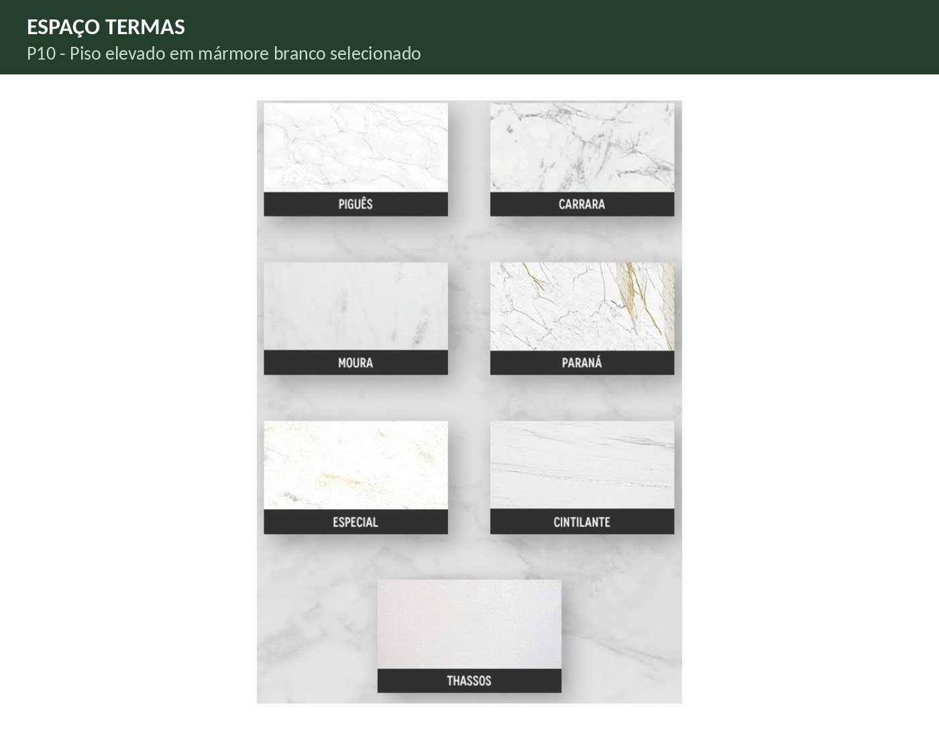 P10 - Piso elevado em mármore branco selecionado ◄ VOLTAR para B41 | 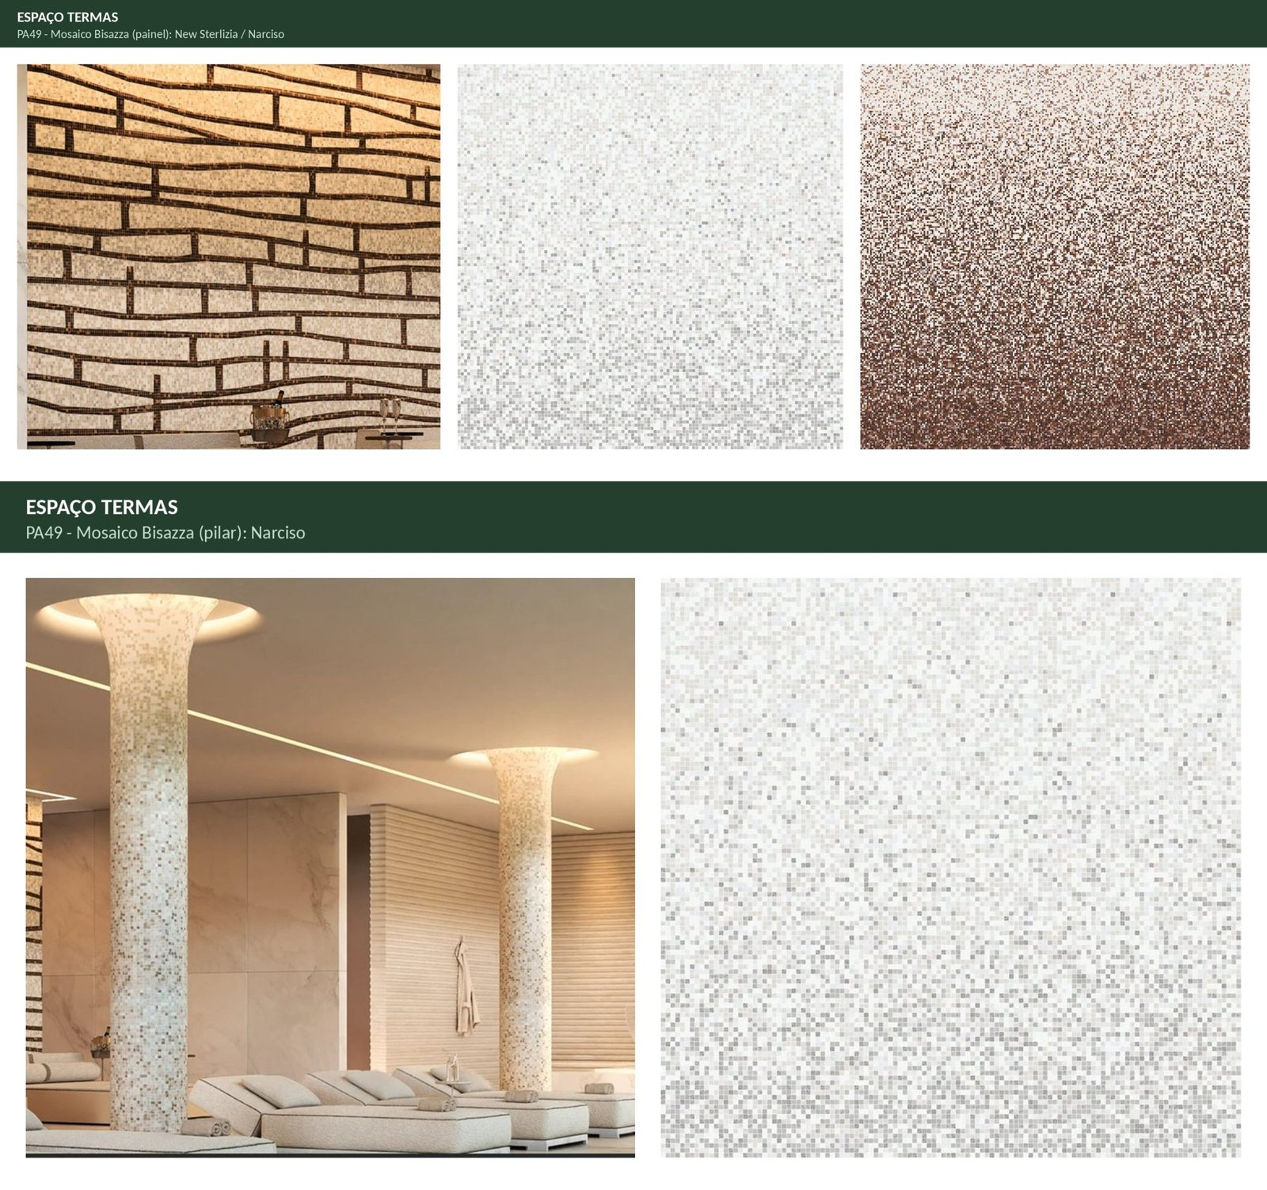 PA49 - Mosaico Bisazza (painel e pilar) ◄ VOLTAR para H41 | 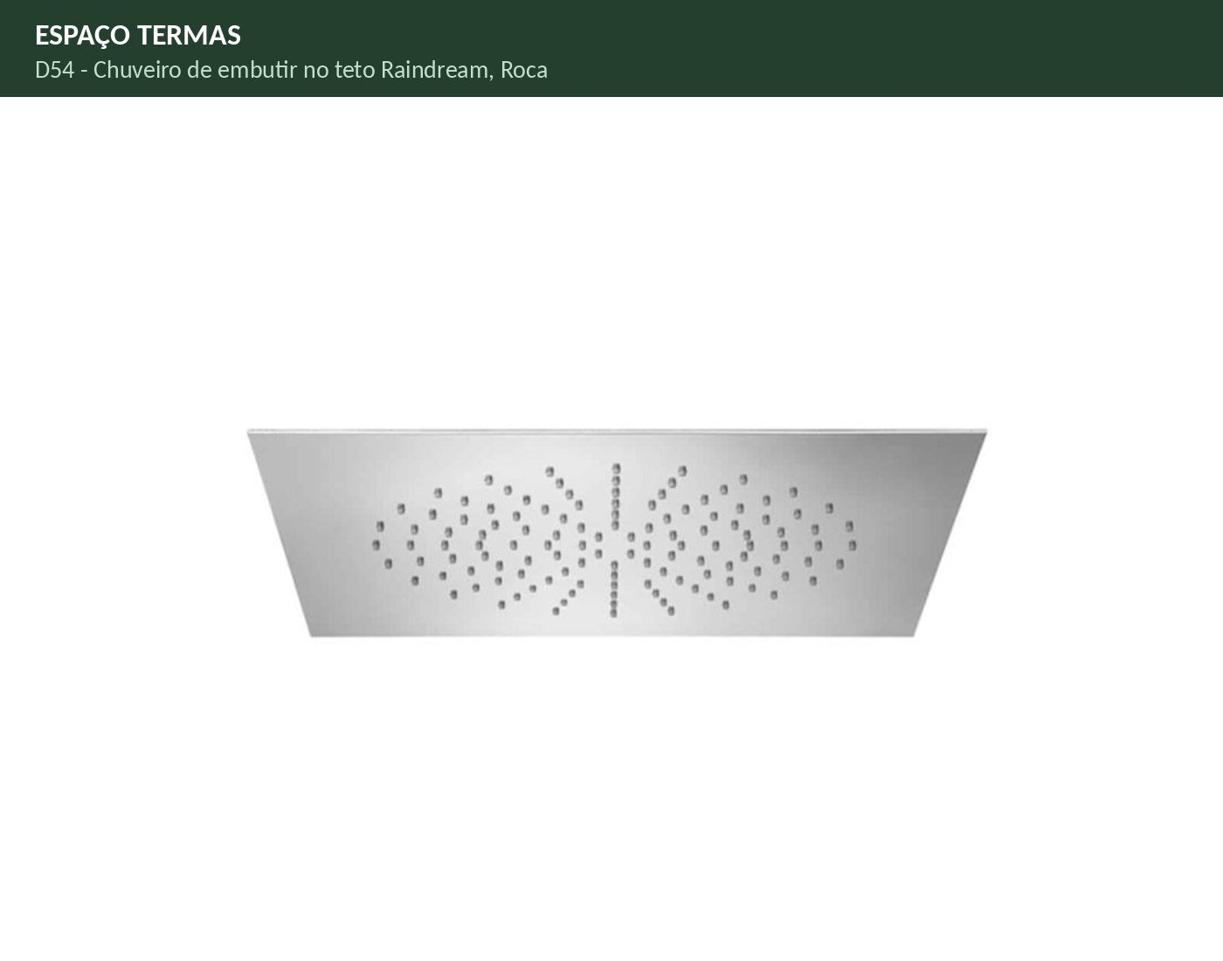 D54 - Chuveiro de embutir no teto Raindream, Roca ◄ VOLTAR para U41
...
 |  |  |  |  |  |  |  |  |  |  |  |  |  |  |  |  |  |  |  |  |  |  |  |  |  |  |  | 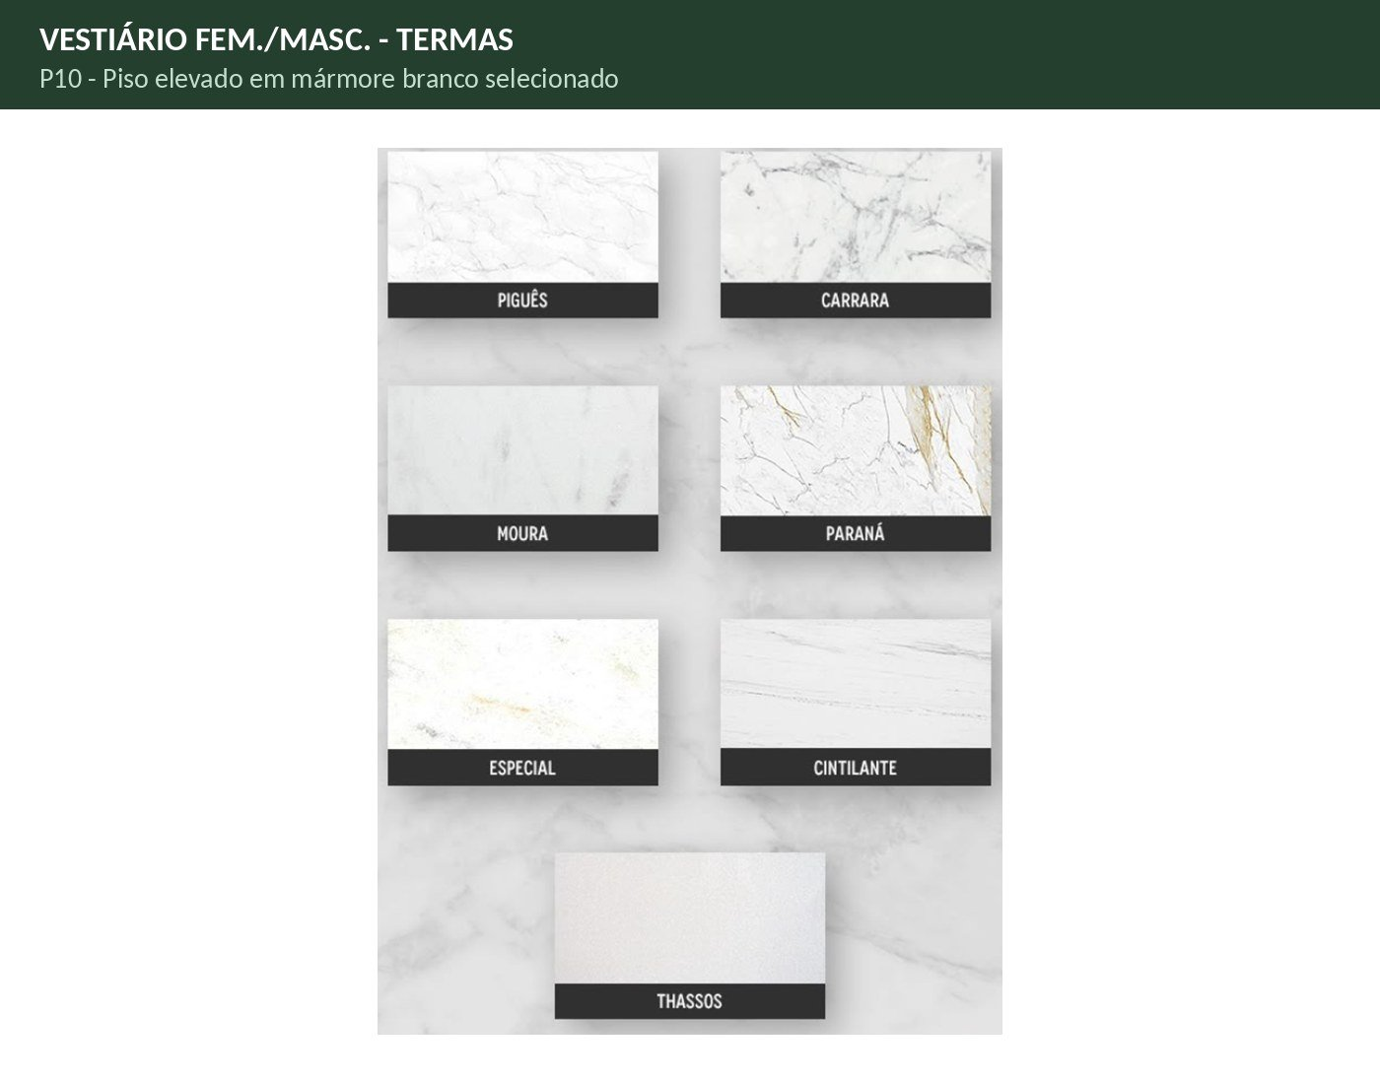 P10 - Piso elevado em mármore branco selecionado ◄ VOLTAR para B55 | 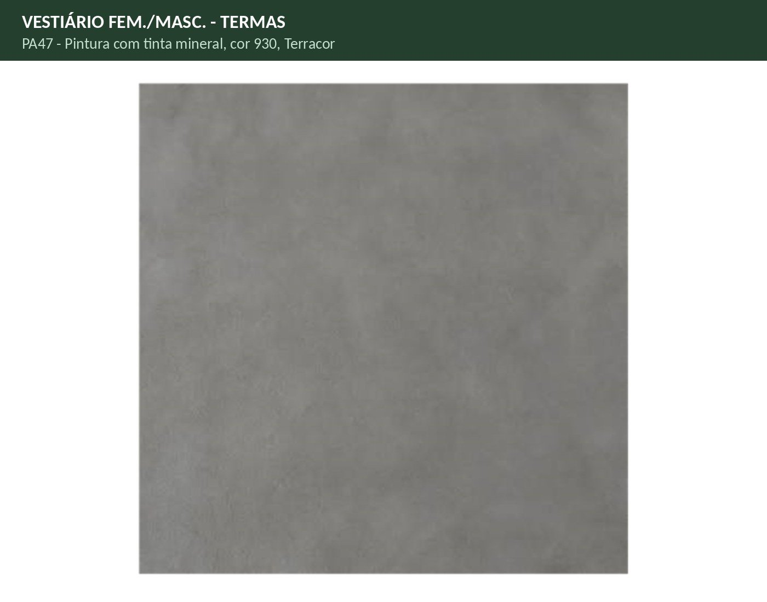 PA47 - Pintura com tinta mineral, cor 930, Terracor ◄ VOLTAR para H55 |  D73 - Bancada em mármore branco selecionado ◄ VOLTAR para J55 | 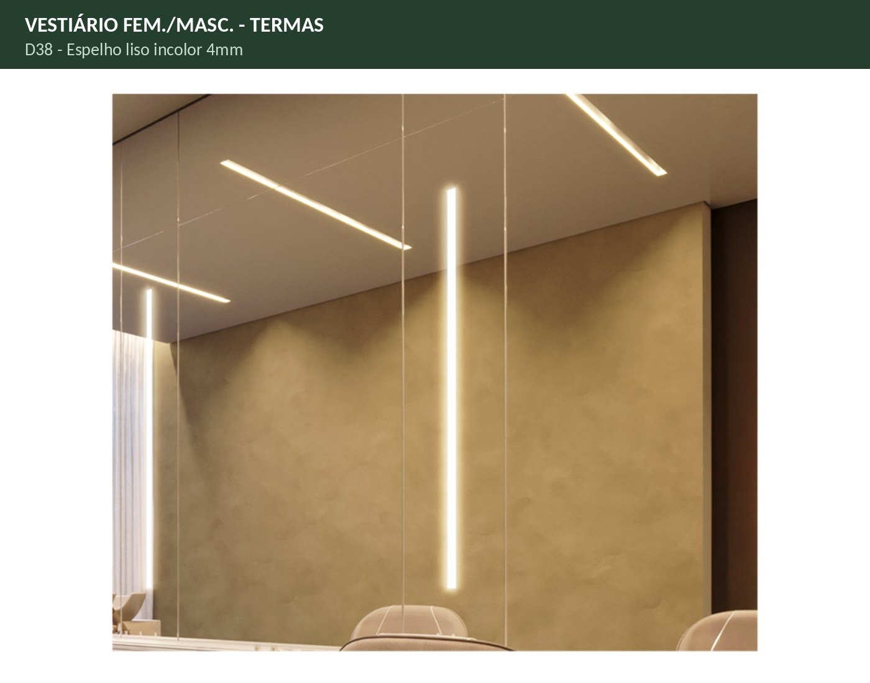 D38 - Espelho liso incolor 4mm ◄ VOLTAR para K55 | 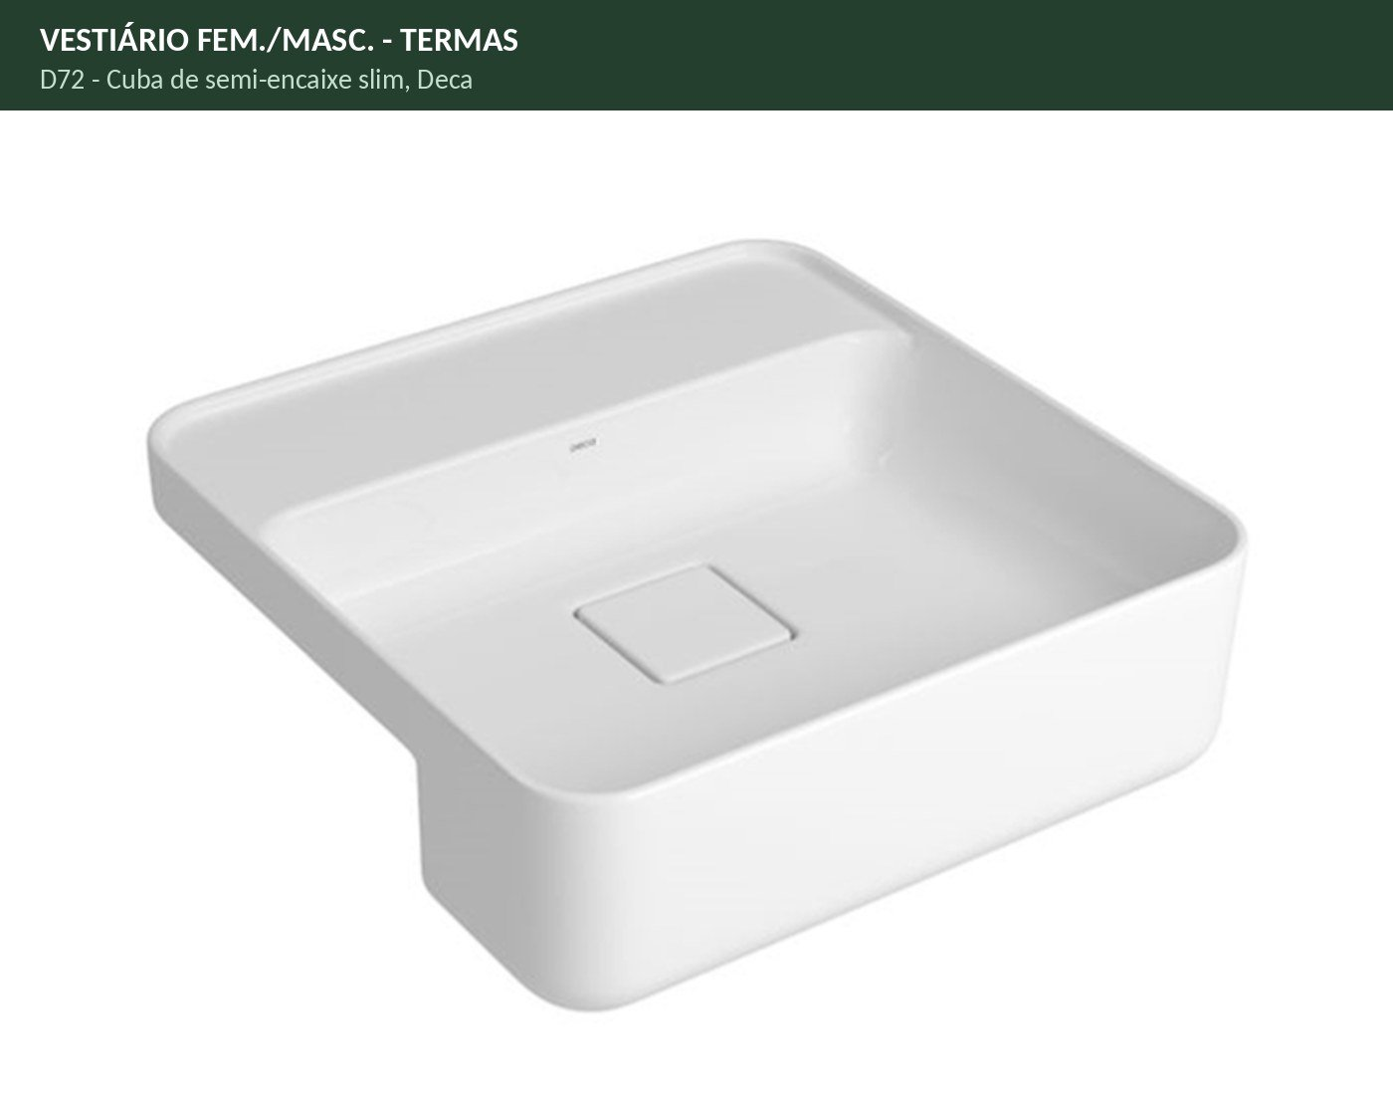 D72 - Cuba de semi-encaixe slim, Deca ◄ VOLTAR para L55 | 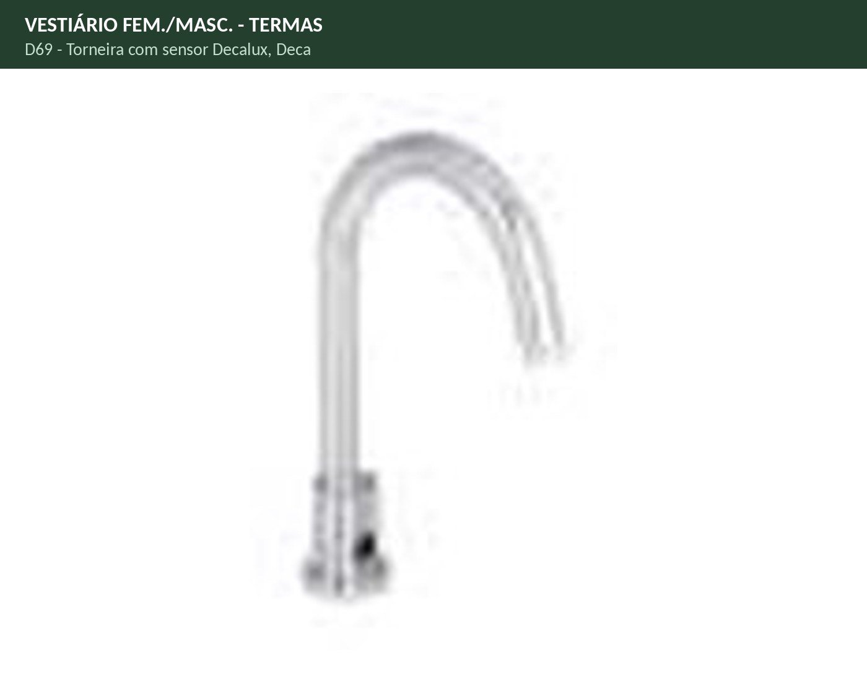 D69 - Torneira com sensor Decalux, Deca ◄ VOLTAR para O55 | 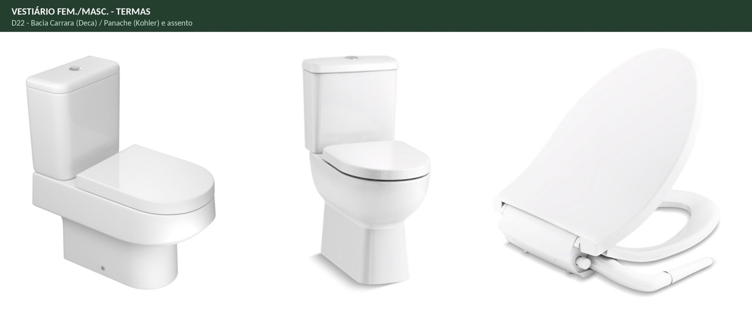 D22 - Bacia Carrara / Panache e assento ◄ VOLTAR para P55 | 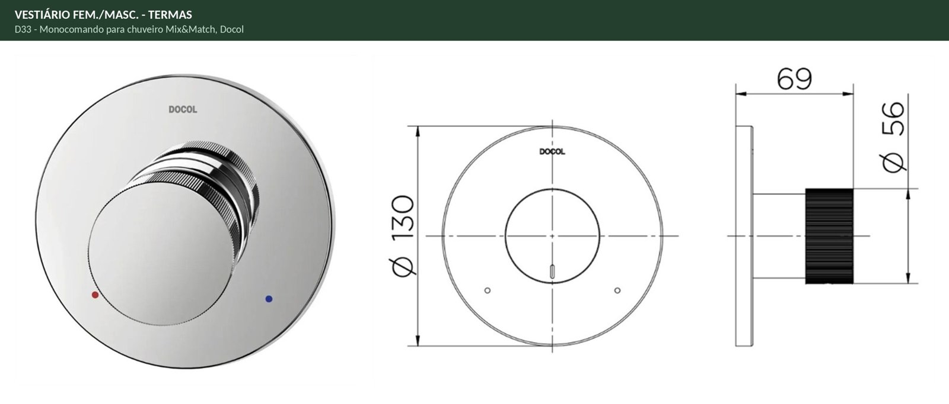 D33 - Monocomando para chuveiro Mix&Match, Docol ◄ VOLTAR para S55 | 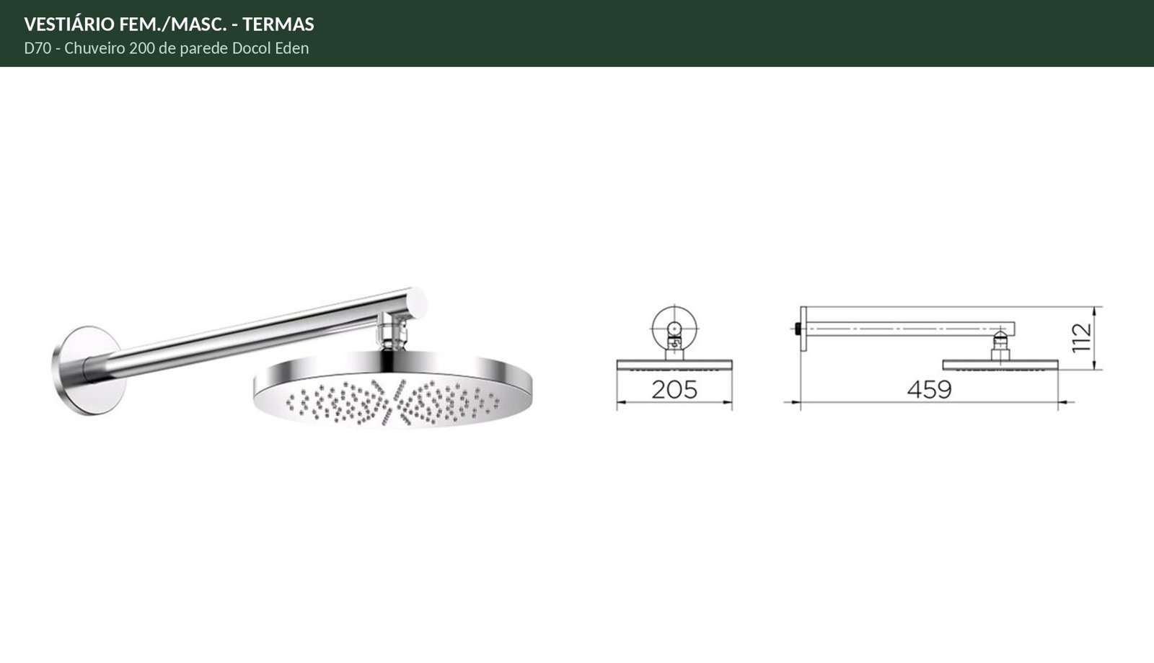 D70 - Chuveiro 200 de parede Docol Eden ◄ VOLTAR para U55
...

